플레이어 이벤트 기획
플레이어

 |  | 역할 | 사용자가 직접 키보드로 조작하는 스켈레톤 캐릭터입니다.
 |  | 에셋 SKELETON SWORD - RED
No | 기능 | 사전 조건 | 절차 | 사운드 | 애니메이션 | 기대결과 | 비고
P-01 | 왼쪽 이동 | 1. 평지 위에 서 있는 상태 | ← 키 입력 | 걷기 발소리 | Walk_1 ~ 6 | ← 키를 누르고있는동안 왼쪽으로 이동하며, 걷는 동안 걷기 애니메이션과 걷는 발소리 재생 (현재 Z플립 상태)
P-02 | 오른쪽 이동 | 1. 평지 위에 서 있는 상태 | →키 입력 | 걷기 발소리 | Walk_1 ~ 6 | → 키를 누르고있는동안 왼쪽으로 이동하며, 걷는 동안 걷기 애니메이션과 걷는 발소리 재생
P-03 | 왼쪽 달리기 | 1. 평지 위에 서 있는 상태 2. 왼쪽으로 걷고 있는 상태 3. 스태미나가 0보다 큰 상태 | ← 키 입력 상태에서 Z키 입력 | 달리기 발소리 | Run_1 ~ 6 | ←키와 Z키를 누르고있는동안 왼쪽으로 달리며 이동, 달리는 동안 달리기 애니메이션과 달리기 발소리 재생 | 달리기 스태미나는 연속으로 사용시 최대 5초 Z를 누른 시간만큼 스태미나 소모 회복은 자동이며, 실제 시간과 동일 하게 자동 회복(ex 1초동안 스태미나 1초 회복 스태미나를 전부소모하여 0이된 경우 1초 동안 회복 되기전에 달리기 불가능 스태미나는 시각적으로는 보이지않음
P-04 | 오른쪽 달리기 | 1. 평지 위에 서 있는 상태 2. 오른쪽으로 걷고 있는 상태 3. 스태미나가 0보다 큰 상태 | → 키 입력 상태에서 Z키 입력 | 달리기 발소리 | Run_1 ~ 6 | →키와 Z키를 누르고있는동안 오른쪽으로 달리며 이동, 달리는 동안 달리기 애니메이션과 달리기 발소리 재생 | 달리기 스태미나는 연속으로 사용시 최대 5초 Z를 누른 시간만큼 스태미나 소모 회복은 자동이며, 실제 시간과 동일 하게 자동 회복(ex 1초동안 스태미나 1초 회복 스태미나를 전부소모하여 0이된 경우 1초 동안 회복 되기전에 달리기 불가능 스태미나는 시각적으로는 보이지않음
P-05 | 왼쪽 찌르기 공격 | 1. 평지 위에 서 있는 상태 2. 왼쪽을 바라보고 있는 상태 | ← 키를 입력하여 왼쪽을 바라본상태로 X키 입력 |   찌르기 소리 |     Attack1_1 ~ 6 | X키를 입력하여 왼쪽을 공격, 찌르기 소리와 ATTACK 1 애니메이션 재생 (현재 Z플립 상태) | 찌르기에 맞은 모험가는 약간의 넉백과 데미지를 받음
P-06 | 오른쪽 찌르기 공격 | 1. 평지 위에 서 있는 상태 2. 오른쪽을 바라보고 있는 상태 | → 키를 입력하여 으른쪽을 바라본상태로 X키 입력 | 찌르기 소리 | Attack1_1 ~ 6 | X키를 입력하여 오른쪽을 공격, 찌르기 소리와 ATTACK 1 애니메이션 재생 | 찌르기에 맞은 모험가는 약간의 넉백과 데미지를 받음
P-07 | 대기 | 1. 평지 위에 서 있는 상태 2. 아무 키 입력도 없는 상태 | 아무 키도 입력하지 않음 | X | Ready_1 ~ 3 | 아무 키입력 없이 가만히 서있는 상태에서 READY 애니메이션이 재생됨
P-08 | 영혼 소모 | 1. 평지 위에 서 있는 상태 2. 영혼을 소모하는 오브젝트와 겹쳐있는 상태 | 영혼 소모 오브젝트와 겹쳐있는 상태로 ↓ 키를 입력하여 영혼 소모 | 영혼 소모 소리 | X | 영혼을 필요로하는 오브젝트를 활성화 시킴
P-09 | 피격 | 1. 평지 위에 서 있는 상태 2. 플레이어가 영혼을 1개이상 보유하고있는 상태 3. 모험가에게 공격을 받은 상태 | 보유 영혼이 1개 이상인 상태에서 모험가에게 공격을 받음 | 뼈 우드둑 소리1 | Hit_1 ~ 3 | 모험가에게 공격을 받았을 때 플레이어의 몸 속에서 영혼이 1개 빠져나오고, 뼈 맞는 소리와 HIT 애니메이션 재생 | https://gongu.copyright.or.kr/gongu/wrt/wrt/view.do?wrtSn=13253711&menuNo=200020 뼈소리 라이선스 CCBY 피격으로 빠져나온 영혼은 하늘로 올라가 소멸함
P-10 | 사망 | 1. 플레이어가 영혼을 보유하지 않은 상태 2. 모험가에게 공격을 받은 상태 | 보유 영혼이 없는 상태에서 모험가에게 공격을 받음 | 뼈 우드둑 소리4 |   Dead_near_1 ~ 6 | 모험가에게 공격을 받았을 때 플레이어가 사망하여 게임 오버 상태가 됨 | https://gongu.copyright.or.kr/gongu/wrt/wrt/view.do?wrtSn=13253714&menuNo=200020 뼈소리 라이선스 CCBY
P-11 | 부활 | 1. 플레이어가 게임 오버 상태 | 플레이어가 게임 오버상태 |  뼈 우드둑 소리4 | Reborn_1 ~ 3 | 게임 오버 상태가 된 후 잠시 로딩화면이 뜬 후 왕국의 중앙에서 플레이어 부활 | https://gongu.copyright.or.kr/gongu/wrt/wrt/view.do?wrtSn=13253714&menuNo=200020 뼈소리 라이선스 CCBY

무직 스켈레톤 이벤트 기획
무직 스켈레톤

 |  | 역할 | 사용자가 영혼을 시체에 넣어 부활시킨 기본 스켈레톤으로 아무 능력이 없지만 제단을 통해 직업을 받을 수 있습니다.
 |  | 에셋 SKELETON SWORD - ORIGIN
No | 기능 | 사전 조건 | 절차 | 사운드 | 애니메이션 | 기대결과 | 비고
SK-01 | 부활 | 1. 시체 상태 | 플레이어가 다가와 ↓키를 입력하여 부활 시킴 | 뼈 우드둑 소리4 |  reborn_1 ~ 3 | DEAD FAR상태에서 플레이어의 키 입력을 통해 REBORN 애니메이션과 뼈 우드둑 소리가 재생되며 부활 | https://gongu.copyright.or.kr/gongu/wrt/wrt/view.do?wrtSn=13253714&menuNo=200020 뼈소리4 라이선스 CCBY
SK-02 | 이동 | 1. 부활 상태 2. 평지 위에 서 있는 상태 | 부활한 상태에서 왕국 쪽으로 자동 이동 | 걷는 발 소리 | Walk_1 ~ 6 | 왕국의 중앙 쪽으로 자동으로 걸어 이동함
SK-03 | 달리기 | 1. 부활 상태 2. 평지 위에 서 있는 상태 3. 제단에 직업 부여 도구가 있는 상태 | 플레이어가 제단에서 직업 부여 도구를 제작 | 달리기 발소리 | Run_1 ~ 9 | 무직 스켈레톤의 위치 기준 가장 가까운 곳에 있는 제단의 직업 부여 도구 쪽으로 달려감
SK-04 | 대기 | 1. 부활 상태 2. 평지 위에 서 있는 상태 3. 왕국 안쪽으로 들어온 상태 4. 제단에 직업 부여 도구가 없는 상태 | 왕국 안쪽에 들어왔지만 제단에 직업 부여 도구가 없는 상태 | X | Ready_1 ~ 3 | 왕국의 중앙에서 이동이 멈추고, READY 애니메이션이 재생됨
SK-05 | 피격 | 1. 부활 상태 2. 평지 위에 서 있는 상태 3. 모험가에게 공격을 당한 상태 | 왕국으로 이동 중이거나 왕국 중앙에 있는 도중 모험가에게 공격을 받음 | 뼈 우드둑 소리1 |  Hit_1 ~ 3 | 모험가에게 공격을 받았을 때 뼈 우드둑 소리1과 HIT 애니메이션 재생됨 | https://gongu.copyright.or.kr/gongu/wrt/wrt/view.do?wrtSn=13253711&menuNo=200020 뼈소리1 라이선스 CCBY
SK-06 | 사망 | 1. 모험가에게 공격을 당한 상태 | 모험가에게 공격을 받음 | 뼈 우드둑 소리4 |   Dead_Near_1 ~ 6 | 모험가에게 공격을 받아 뼈 우드둑 소리4와 DEAD NEAR 애니메이션이 재생됨 | 무직 스켈레톤의 체력은 1로 한대만 맞아도 사망
SK-07 | 시체 | 1. 사망 상태 | DEAD NEAR 애니메이션이 재생되며, 사망 상태가 됨 | X |  Corpse_2 이미지 | DEAD NEAR 애니메이션이 재생된 후 CORPSE_2 이미지로 변경 | 사망한 자리에 시체상태로 남으며, 플레이어가 영혼을 1개 소모하여 다시 무직 스켈레톤으로 부활 시킬 수 있음

마법사 이벤트 기획
마법사 스켈레톤

 |  | 에셋 SKELETON MAGE - ORIGIN
No | 기능 | 사전 조건 | 절차 | 사운드 | 애니메이션 | 기대결과 | 비고
MA-01 | 마법사 직업 부여 | 1. 무직 스켈레톤 상태 2. 평지 위에 서 있는 상태 3. 마법사 제단에 마법사 직업 부여 도구가 생산된 상태 | 무직 스켈레톤 상태에서 플레이어가 마법사 제단에서 마법사 직업부여 도구 생산 | 마법 소리 | Ready_1 ~ 3 | 무직 스켈레톤이 0.1초 동안 하얗게 변했다가 마법사 스켈레톤으로 변경 후 마법 소리와 READY 애니메이션 재생되고, 랜덤하게 이동하기 시작함
MA-02 | 랜덤 이동 | 1. 마법사 스켈레톤 상태 2. 평지 위에 서 있는 상태 3. 플레이어가 건축에 영혼을 소모하지 않은 상태 | 플레이어가 건축에 영혼을 소모하지 않은 상태 | 걷는 발소리 | Walk_1 ~ 6 | 마법사 스켈레톤이 좌, 우를 랜덤하게 자동으로 이동하며, 걷는 발소리와 WALK 애니메이션 재생. | 5초에 1번씩 대기 상태에 들어감
MA-03 | 달리기 | 1. 마법사 스켈레톤 상태 2. 평지 위에 서 있는 상태 3. 플레이어가 건축에 영혼을 소모한 상태 | 플레이어가 건축에 영혼을 소모한 상태 | 달리는 발소리 | Run_1 ~ 6 | 마법사 스켈레톤이 플레이어가 건축에 영혼을 소모한 곳으로 달려가며, 달리는 발소리와 RUN 애니메이션 재생. 자신의 위치에서 가장 가까운 건축 위치로 이동
MA-04 | 건축 | 1. 마법사 스켈레톤 상태 2. 평지 위에 서 있는 상태 3. 플레이어가 건축에 영혼을 소모한 상태 4. 건축물과 겹쳐있는 상태 | 마법사 스켈레톤이 플레이어가 건축에 영혼을 소모한 건축물과 겹쳐있는 상태 | 마법 소리 |     Attack1_1 ~ 4 | 마법사 스켈레톤이 플레이어가 건축에 영혼을 소모한 건축물과 겹쳐있는 상태에서 마법 소리와 ATTACK1 애니메이션이 재생 되며, 건축을 시작함 | 건축에 소요되는 시간은 건축물에 기재 한 건축물에 한명의 마법사 스켈레톤이 붙어있을 수 있음
MA-05 | 대기 | 1. 전사 스켈레톤으로 직업을 부여 받은 상태 2. 좌, 우 둘 중 한 곳에 도착한 상태 3. 근처에 닭이 없는 상태 | 밤에 전사 스켈레톤 상태에서 근처에 닭이 없고, 이동하지 않는 상태 | X | Ready_1 ~ 3 | 마법사 스켈레톤이 건축 일이 없고, 이동하지 않는 상태에 READY 애니메이션이 1초 재생되며 멈춰있다가 다시 랜덤 이동 시작
MA-06 | 피격 | 1. 마법사 스켈레톤으로 직업을 부여 받은 상태 2. 모험가에게 공격을 받은 상태 3. 보유 영혼이 1개 이상인 상태 | 보유 영혼이 1개 이상인 상태에서 모험가에게 공격을 받아 피격받은 상태 | 뼈 우드둑 소리1 | Hit_1 ~ 3 | 마법사 스켈레톤이 모험가에게 공격을 받아 보유 영혼을 1개 잃고, 0.2초 동안 뼈 우드둑 소리1과 HIT 애니메이션이 재생됨 | 마법사 스켈레톤의 보유 영혼은 최대 5개 공격을 1번 맞으면 1개를 잃는다. (킹덤과 다르게 아예 소멸)
MA-07 | 실직 | 1. 마법사 스켈레톤으로 직업을 부여 받은 상태 2. 모험가에게 공격을 받은 상태 3. 보유 영혼이 없는 상태 | 보유 영혼이 없는 상태에서 모험가에게 공격을 받은 상태 | 뼈 우드둑 소리1 | 무직 스켈레톤 Hit_1~3 | 마법사 스켈레톤이 모험가에게 공격을 받아 무직 스켈레톤으로 변함
MA-08 | 영혼 헌납 | 1. 마법사 스켈레톤으로 직업을 부여 받은 상태 2. 보유 영혼이 1개 이상인 상태 3. 플레이어와 겹쳐 있는 상태 | 보유 영혼이 1개 이상인 상태에서 플레이어와 겹쳐있는 상태 | 영혼 소리 | Ready_1 ~ 3 | 마법사 스켈레톤이 보유한 영혼을 플레이어에게 모두 헌납함 | 마법사 스켈레톤의 보유 영혼은 최대 5개
MA-09 | 돌 방벽 수리 | 1. 마법사 스켈레톤으로 직업을 부여 받은 상태 2. 밤인 상태 3. 왕국의 방벽 체력이 1이상, 30이하인 상태 | 밤 시간에 왕국의 돌 방벽이 체력이 1이상 , 30이하인 상태 | 마법 소리 | attack1_1~4 | 마법사 스켈레톤이 돌 방벽을 수리 | 돌 방벽의 체력은 5초에 3씩 회복

궁수 이벤트 기획
궁수 스켈레톤

 |  | 에셋 SKELETON ARCHER - ORIGIN
No | 기능 | 사전 조건 | 절차 | 사운드 | 애니메이션 | 기대결과 | 비고
AR-01 | 궁수 직업 부여 | 1. 무직 스켈레톤 상태 2. 평지 위에 서 있는 상태 3. 궁수 제단에 궁수 직업 부여 도구가 생산된 상태 | 무직 스켈레톤 상태에서 플레이어가 궁수 제단에서 궁수 직업부여 도구 생산 | 활 소리 | Ready_1 ~ 3 | 무직 스켈레톤이 0.1초 동안 하얗게 변했다가 궁수 스켈레톤으로 변경 후 활 소리와 READY 애니메이션 재생 좌,우 병력을 비교하여 궁수 스켈레톤이 적은 쪽으로 이동하여 좌, 우 둘중 한쪽에만 위치함. 동일 할 경우 랜덤으로 위치.
AR-02 | 밤 이동 | 1. 궁수 스켈레톤으로 직업을 부여 받은 상태 2. 밤인 상태 | 궁수 스켈레톤 상태에서 밤 시간인 상태 | 걷는 발소리 | Walk_1 ~ 6 | 궁수 스켈레톤이 자신이 위치한 곳(좌, 우)에서 랜덤하게 자동으로 이동하며, 걷는 발소리와 WALK 애니메이션 재생. | 5초에 1번씩 대기상태에 들어감
AR-03 | 달리기 | 1. 궁수 스켈레톤으로 직업을 부여 받은 상태 2. 낮인 상태 | 궁수 스켈레톤 상태에서 밤에서 낮으로 가는 시간인 상태 | 달리는 발소리 | Run_1 ~ 6 | 궁수 스켈레톤이 자신의 위치(좌, 우)에 있는 맨끝 방벽으로 달려 가며, 달리는 발소리와 RUN 애니메이션이 재생됨 | 궁수는 전사의 뒤에 위치함
AR-04 | 낚시 | 1. 궁수 스켈레톤으로 직업을 부여 받은 상태 2. 밤인 상태 3. 물 웅덩이 근처에 있는 상태 | 밤에 궁수 스켈레톤이 물 웅덩이 근처에 있는 상태 | 활 소리 |       Attack3_1 ~ 6 | 궁수 스켈레톤이 물 웅덩이에 화살을 발사하여 활 소리와 ATTACK3 애니메이션이 재생되고, 물 웅덩이에 화살이 날라가는 효과가 나온 후 영혼 1개가 땅 위로 올라옴 | 낚시의 쿨타임은 30초
AR-05 | 공격 | 1. 궁수 스켈레톤으로 직업을 부여 받은 상태 2. 낮인 상태 3. 근처에 모험가가 있는 상태 | 낮에 맨끝 방벽 앞에서 대기 중인 상태에 모험가가 앞에 나타난 상태 | 활 소리 |       Attack1_1 ~ 6 | 궁수 스켈레톤이 앞에 있는 모험가를 공격해 활 소리와 ATTACK1 애니메이션이 재생되고, 화살이 나가며 모험가에게 맞을 경우 1의 데미지를 줌
AR-06 | 대기 | 1. 궁수 스켈레톤으로 직업을 부여 받은 상태 2. 좌, 우 둘 중 한 곳에 도착한 상태 | 궁수 스켈레톤이 이동하지 않는 상태 | X | Ready_1~3 | 궁수 스켈레톤이 이동하지 않는 상태에 READY 애니메이션이 1초 재생되며 멈춰있다가 다시 이동 시작
AR-07 | 피격 | 1. 궁수 스켈레톤으로 직업을 부여 받은 상태 2. 모험가에게 공격을 받은 상태 3. 보유 영혼이 1개 이상인 상태 | 보유 영혼이 1개 이상인 상태에서 모험가에게 공격을 받아 피격받은 상태 | 뼈 우드둑 소리1 | Hit_1 ~ 3 | 궁수 스켈레톤이 모험가에게 공격을 받아 보유 영혼을 1개 잃고, 0.2초 동안 뼈 우드둑 소리1과 HIT 애니메이션이 재생됨 | 궁수 스켈레톤의 보유 영혼은 최대 5개 공격을 1번 맞으면 1개를 잃는다. (킹덤과 다르게 아예 소멸)
AR-08 | 실직 | 1. 궁수 스켈레톤으로 직업을 부여 받은 상태 2. 모험가에게 공격을 받은 상태 3. 보유 영혼이 없는 상태 | 보유 영혼이 없는 상태에서 모험가에게 공격을 받은 상태 | 뼈 우드둑 소리1 | 무직 스켈레톤 Hit_1~3 | 궁수 스켈레톤이 모험가에게 공격을 받아 무직 스켈레톤으로 변함
AR-09 | 영혼 헌납 | 1. 궁수 스켈레톤으로 직업을 부여 받은 상태 2. 보유 영혼이 1개 이상인 상태 3. 플레이어와 겹쳐 있는 상태 | 보유 영혼이 1개 이상인 상태에서 플레이어와 겹쳐있는 상태 | 영혼 소리 | Ready_1 ~ 3 | 궁수 스켈레톤이 보유한 영혼을 플레이어에게 모두 헌납함 | 궁수 스켈레톤의 보유 영혼은 최대 5개
AR-10 | 친위대 상태 | 1. 궁수 스켈레톤으로 직업을 부여 받은 상태 2. 플레이어와 겹쳐 있는 상태 | 플레이어가 영혼 1개를 소모 | 영혼 소리 | X | 플레이어를 쫓아 다니게 되며, 근처에 모험가 길드가 있을시 모험가 길드를 공격

전사 이벤트 기획
전사 스켈레톤

 |  | 역할 | 무직 스켈레톤에게 전사 직업젠단을 통해 전사로 전직한 스켈레톤 부하입니다. 낮에는 모험가의 공격으로부터 방어를, 밤에는 닭을 사냥하여 영혼을 획득합니다.
 |  | 에셋 SKELETON SHIELD - ORIGIN
No | 기능 | 사전 조건 | 절차 | 사운드 | 애니메이션 | 기대결과 | 비고
WA-01 | 전사 직업 부여 | 1. 무직 스켈레톤 상태 2. 평지 위에 서 있는 상태 3. 전사 제단에 전사 직업 부여 도구가 생산된 상태 | 무직 스켈레톤 상태에서 플레이어가 전사 제단에서 전사 직업부여 도구 생산 |  칼 소리 |   Ready_1 ~ 3 | 무직 스켈레톤이 0.1초 동안 하얗게 변했다가 전사 스켈레톤으로 변경 후 칼 소리와 READY 애니메이션 재생 좌,우 병력을 비교하여 전사 스켈레톤이 적은 쪽으로 이동하여 좌, 우 둘중 한쪽에만 위치함. 동일 할 경우 랜덤으로 위치.
WA-02 | 밤 이동 | 1. 전사 스켈레톤으로 직업을 부여 받은 상태 2. 밤인 상태 | 전사 스켈레톤 상태에서 밤 시간인 상태 | 걷는 발소리 | Walk_1 ~ 6 | 전사 스켈레톤이 자신이 위치한 곳(좌, 우)에서 랜덤하게 자동으로 이동하며, 걷는 발소리와 WALK 애니메이션 재생. 닭이 근처에 있을 경우 닭 쪽으로 이동 | 5초에 1번씩 대기상태에 들어감
WA-03 | 달리기 | 1. 전사 스켈레톤으로 직업을 부여 받은 상태 2. 낮인 상태 | 전사 스켈레톤 상태에서 밤에서 낮으로 가는 시간인 상태 | 달리는 발소리 |  Run_1 ~ 6 | 전사 스켈레톤이 자신의 위치(좌, 우)에 있는 맨끝 방벽으로 달려감
WA-04 | 사냥 | 1. 전사 스켈레톤으로 직업을 부여 받은 상태 2. 밤인 상태 3. 닭과 겹쳐 있는 상태 | 밤에 전사 스켈레톤 상태에서 닭과 겹쳐 있는 상태 |   칼 소리 |     Attack2_1 ~ 6 | 전사 스켈레톤이 밤에 근처에있는 닭을 사냥하여 영혼을 1개 획득
WA-05 | 대기 | 1. 전사 스켈레톤으로 직업을 부여 받은 상태 2. 좌, 우 둘 중 한 곳에 도착한 상태 3. 근처에 닭이 없는 상태 | 밤에 전사 스켈레톤 상태에서 근처에 닭이 없고, 이동하지 않는 상태 | X | Ready_1 ~ 3 | 전사 스켈레톤이 밤에 근처에 닭이 없고, 이동하지 않는 상태에 READY 애니메이션이 1초 재생되며 멈춰있다가 다시 랜덤 이동 시작
WA-06 | 공격 | 1. 전사 스켈레톤으로 직업을 부여 받은 상태 2. 낮인 상태 3. 근처에 모험가가 있는 상태 | 낮에 맨끝 방벽 앞에서 대기 중인 상태에 모험가가 앞에 나타난 상태 | 칼 소리 | Attack2_1 ~ 6 | 전사 스켈레톤이 앞에 있는 모험가를 공격해 칼 소리와 ATTACK1 애니메이션이 재생되고, 모험가에게 1의 데미지를 줌
WA-07 | 피격 | 1. 전사 스켈레톤으로 직업을 부여 받은 상태 2. 모험가에게 공격을 받은 상태 3. 보유 영혼이 1개 이상인 상태 | 보유 영혼이 1개 이상인 상태에서 모험가에게 공격을 받아 피격받은 상태 | 뼈 우드둑 소리1 | Hit_1 ~ 3 | 전사 스켈레톤이 모험가에게 공격을 받아 보유 영혼을 1개 잃고, 0.2초 동안 뼈 우드둑 소리1과 HIT 애니메이션이 재생됨 | 전사 스켈레톤의 보유 영혼은 최대 5개 공격을 1번 맞으면 1개를 잃는다. (킹덤과 다르게 아예 소멸)
WA-08 | 실직 | 1. 전사 스켈레톤으로 직업을 부여 받은 상태 2. 모험가에게 공격을 받은 상태 3. 보유 영혼이 없는 상태 | 보유 영혼이 없는 상태에서 모험가에게 공격을 받은 상태 | 뼈 우드둑 소리1 | 무직 스켈레톤 Hit_1 ~ 3 | 전사 스켈레톤이 모험가에게 공격을 받아 무직 스켈레톤으로 변함
WA-09 | 영혼 헌납 | 1. 전사 스켈레톤으로 직업을 부여 받은 상태 2. 보유 영혼이 1개 이상인 상태 3. 플레이어와 겹쳐 있는 상태 | 보유 영혼이 1개 이상인 상태에서 플레이어와 겹쳐있는 상태 | 영혼 소리 | Ready_1 ~ 3 | 전사 스켈레톤이 보유한 영혼을 플레이어에게 모두 헌납함 | 전사 스켈레톤의 보유 영혼은 최대 5개
WA-10 | 친위대 상태 | 1. 전사 스켈레톤으로 직업을 부여 받은 상태 2. 플레이어와 겹쳐 있는 상태 | 플레이어가 영혼 1개를 소모 | 영혼 소리 | X | 플레이어를 쫓아 다니게 되며, 근처에 모험가 길드가 있을시 모험가 길드를 공격할 수 있게됨

고스트(설명) 이벤트 기획
고스트 NPC

 |  | 에셋 GHOST- ORIGIN
No | 기능 | 사전 조건 | 절차 | 사운드 | 애니메이션 | 기대결과 | 비고
GH-01 | 새로운 내용 설명 | 1. 게임에 새로운 설명할 내용이 나온 상태 | 게임에 새로운 설명할 내용이 생길 경우 자동 설명 | X |  Ready_1 ~ 3 | 게임에서 새로운 설명할 내용이 나온 상태에서 자동으로 설명 UI가 뜨고, 플레이어에게 설명 | 튜툐리얼이 끝난 후 고스트의 위치는 왕국의 오른쪽에 고정 왕국의 레벨이 올라도 위치 고정. 모험가의 공격을 받지 않음.
GH-02 | 다시 설명 | 1. 이미 들은 설명이 있는 상태 2. 플레이어와 겹친상태에서 플레이어가 ↓ 키 입력 | 플레이어의 ↓ 키 입력을 통해 듣고싶은 설명을 선택 | X | Ready_1 ~ 3 | 설명 UI가 뜨고, 듣고싶은 설명을 플레이어가 ↓ 키로 선택하여 선택한 내용을 설명 | 튜툐리얼이 끝난 후 고스트의 위치는 왕국의 오른쪽에 고정 왕국의 레벨이 올라도 위치 고정. 모험가의 공격을 받지 않음.
GH-03 | 대기 | 1. 새로운 내용이 없는 상태 2. 플레이어가 키입력을 하지 않은 상태 | 게임에 새로운 내용도 없고, 플레이어가 다시 설명을 듣지 않는 상태 | X | Ready_1 ~ 3 | 게임에 새로운 내용도 없고, 플레이어가 다시 설명을 듣지 않는 상태에 대기 상태로 READY 애니메이션 재생 | 튜툐리얼이 끝난 후 고스트의 위치는 왕국의 오른쪽에 고정 왕국의 레벨이 올라도 위치 고정. 모험가의 공격을 받지 않음.

시체 생성 고스트 이벤트 기획
시체 생성 고스트 NPC

 |  | 에셋 GHOST- BLUE
No | 기능 | 사전 조건 | 절차 | 사운드 | 애니메이션 | 기대결과 | 비고
GB-01 | 이동 | 1. 왕국 1레벨 이상 건설 상태 | 왕국 1레벨 건설 상태에 자동 생성 | X |  Flying_1 ~ 3 | 왕국 2레벨 건설 후 왕국 중앙에서만 5초에 1번씩 x값 +5 또는 -5 랜덤 이동 | 시체 생성 고스트는 모험가에게 공격당하지 않음.
GB-02 | 대기 | 1. 왕국 1레벨 이상 건설 상태 | 플레이어가 시체 생성 고스트에게 영혼 5개 소모 | 뼈 우두둑 소리1 | Ready_1 ~ 3 | 5초동안 이동을 마친 곳에서 대기 | 왕국 2레벨 - 시체 4일에 1개 생성 가능 왕국 3레벨 - 시체 3일에 1개 생성 가능 왕국 4레벨 - 시체 2일에 1개 생성 가능 왕국 5레벨 - 시체 1일에 1개 생성 가능
GB-02 | 시체 생성 | 1. 왕국 1레벨 이상 건설 상태 2. 플레이어와 겹친 상태 | 플레이어가 시체 생성 고스트에게 영혼 5개 소모 | 뼈 우두둑 소리1 | Attack1_1 ~ 5 | Attack 애니메이션이 2회 재생된 후 시체 생성 고스트 바로 왼쪽에 시체 생성 | 왕국 2레벨 - 시체 4일에 1개 생성 가능 왕국 3레벨 - 시체 3일에 1개 생성 가능 왕국 4레벨 - 시체 2일에 1개 생성 가능 왕국 5레벨 - 시체 1일에 1개 생성 가능

전사모험가 이벤트 기획
전사 모험가
No | 기능 | 사전 조건 | 절차 | 사운드 | 애니메이션 | 기대결과 | 비고
1 | 모험가 생성 | 1. 아침 (모험가의 침공 시간) 2. 플레이어가 밤 낮 상관없이 모험가 성 근처에서 4초간 머물시 (모험가 성 기준 좌표 10 떨어진 위치) | 모험가 성에서 모험가 생성 |  | IDLE1애니메이션 | 모험가 생성 후 1초 대기(Idle 애니메이션 재생) 후 이동하기 시작
1 | 모험가 생성 | 1. 아침 (모험가의 침공 시간) 2. 플레이어가 밤 낮 상관없이 모험가 성 근처에서 4초간 머물시 (모험가 성 기준 좌표 10 떨어진 위치) | 모험가 성에서 모험가 생성 |  | IDLE2애니메이션 | 모험가 생성 후 1초 대기(Idle 애니메이션 재생) 후 이동하기 시작
2 | 모험가 이동 | 1. 아침인 상태 (모험가의 침공 시간) 2.모험가 성에서 모험가 생성 된 후 3. 플레이어 혹은 플레이어의 부하가 모험가의 성 근처에 없을 때 | 플레이어의 성으로 이동 | 발소리 | WALK애니메이션 | 모험가가 생성됐을 때 근처에 플레이어가 없다면 플레이어의 성으로 향해 이동
3 | 모험가 이동 | 1. 아침인 상태 (모험가의 침공 시간) 2.모험가 성에서 모험가 생성 된 후 3. 근처에 플레이어 혹은 플레이어 부하가 있을 때 (좌표 10 떨어진 위치) | 근처 플레이어에게 이동 | 발소리 | WALK1애니메이션 | 근처에 플레이어가 있을 시 플레이어에게 이동
3 | 모험가 이동 | 1. 아침인 상태 (모험가의 침공 시간) 2.모험가 성에서 모험가 생성 된 후 3. 근처에 플레이어 혹은 플레이어 부하가 있을 때 (좌표 10 떨어진 위치) | 근처 플레이어에게 이동 | 발소리 | WALK2애니메이션 | 근처에 플레이어가 있을 시 플레이어에게 이동
3 | 모험가 이동 | 1. 아침인 상태 (모험가의 침공 시간) 2.모험가 성에서 모험가 생성 된 후 3. 근처에 플레이어 혹은 플레이어 부하가 있을 때 (좌표 10 떨어진 위치) | 근처 플레이어에게 이동 | 발소리 | WALK3애니메이션 | 근처에 플레이어가 있을 시 플레이어에게 이동
3 | 모험가 이동 | 1. 아침인 상태 (모험가의 침공 시간) 2.모험가 성에서 모험가 생성 된 후 3. 근처에 플레이어 혹은 플레이어 부하가 있을 때 (좌표 10 떨어진 위치) | 근처 플레이어에게 이동 | 발소리 | WALK4애니메이션 | 근처에 플레이어가 있을 시 플레이어에게 이동
3 | 모험가 이동 | 1. 아침인 상태 (모험가의 침공 시간) 2.모험가 성에서 모험가 생성 된 후 3. 근처에 플레이어 혹은 플레이어 부하가 있을 때 (좌표 10 떨어진 위치) | 근처 플레이어에게 이동 | 발소리 | WALK5애니메이션 | 근처에 플레이어가 있을 시 플레이어에게 이동
3 | 모험가 이동 | 1. 아침인 상태 (모험가의 침공 시간) 2.모험가 성에서 모험가 생성 된 후 3. 근처에 플레이어 혹은 플레이어 부하가 있을 때 (좌표 10 떨어진 위치) | 근처 플레이어에게 이동 | 발소리 | WALK6애니메이션 | 근처에 플레이어가 있을 시 플레이어에게 이동
4 | 공격 | 1. 플레이어 및 플레이어의 부하 혹은 성벽이 앞에 있을 경우 | 검 휘두르기 | 검 공격 사운드 | Attack 1 애니메이션 | 전사 모험가의 공격 애니메이션 재생, 공격 및 공격 사운드출력 | 공격을 맞은 플레이어의 부하는 데미지를 받음 공격을 맞은 플레이어는 영혼을 1개 소모 , 성벽 공격시 체력 1씩 차감
4 | 공격 | 1. 플레이어 및 플레이어의 부하 혹은 성벽이 앞에 있을 경우 | 검 휘두르기 | 검 공격 사운드 | Attack 2 애니메이션 | 전사 모험가의 공격 애니메이션 재생, 공격 및 공격 사운드출력 | 공격을 맞은 플레이어의 부하는 데미지를 받음 공격을 맞은 플레이어는 영혼을 1개 소모 , 성벽 공격시 체력 1씩 차감
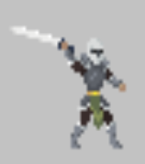
4 | 공격 | 1. 플레이어 및 플레이어의 부하 혹은 성벽이 앞에 있을 경우 | 검 휘두르기 | 검 공격 사운드 | Attack 3 애니메이션 | 전사 모험가의 공격 애니메이션 재생, 공격 및 공격 사운드출력 | 공격을 맞은 플레이어의 부하는 데미지를 받음 공격을 맞은 플레이어는 영혼을 1개 소모 , 성벽 공격시 체력 1씩 차감
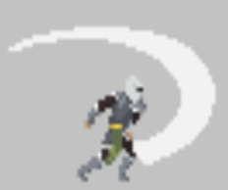
4 | 공격 | 1. 플레이어 및 플레이어의 부하 혹은 성벽이 앞에 있을 경우 | 검 휘두르기 | 검 공격 사운드 | Attack 4 애니메이션 | 전사 모험가의 공격 애니메이션 재생, 공격 및 공격 사운드출력 | 공격을 맞은 플레이어의 부하는 데미지를 받음 공격을 맞은 플레이어는 영혼을 1개 소모 , 성벽 공격시 체력 1씩 차감

4 | 공격 | 1. 플레이어 및 플레이어의 부하 혹은 성벽이 앞에 있을 경우 | 검 휘두르기 | 검 공격 사운드 | Attack 5 애니메이션 | 전사 모험가의 공격 애니메이션 재생, 공격 및 공격 사운드출력 | 공격을 맞은 플레이어의 부하는 데미지를 받음 공격을 맞은 플레이어는 영혼을 1개 소모 , 성벽 공격시 체력 1씩 차감
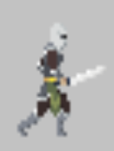
4 | 공격 | 1. 플레이어 및 플레이어의 부하 혹은 성벽이 앞에 있을 경우 | 검 휘두르기 | 검 공격 사운드 | Attack 6 애니메이션 | 전사 모험가의 공격 애니메이션 재생, 공격 및 공격 사운드출력 | 공격을 맞은 플레이어의 부하는 데미지를 받음 공격을 맞은 플레이어는 영혼을 1개 소모 , 성벽 공격시 체력 1씩 차감
5 | 피격 | 1.플레이어에게 공격을 받은 상태 2. 플레이어 부하에게 공격을 받은 상태 | 공격을 당함 | 피격 사운드 | Hit1 애니메이션 | 공격을 받았을 때 피격 애니메이션 및 사운드 재생 체력 감소 | 체력 == 피격 횟수 -> 체력 10 이라면 플레이어 및 플레이어 부하에게 10번 피격 당 할 시 사망
5 | 피격 | 1.플레이어에게 공격을 받은 상태 2. 플레이어 부하에게 공격을 받은 상태 | 공격을 당함 | 피격 사운드 | Hit2 애니메이션 | 공격을 받았을 때 피격 애니메이션 및 사운드 재생 체력 감소 | 체력 == 피격 횟수 -> 체력 10 이라면 플레이어 및 플레이어 부하에게 10번 피격 당 할 시 사망
5 | 피격 | 1.플레이어에게 공격을 받은 상태 2. 플레이어 부하에게 공격을 받은 상태 | 공격을 당함 | 피격 사운드 | Hit3 애니메이션 | 공격을 받았을 때 피격 애니메이션 및 사운드 재생 체력 감소 | 체력 == 피격 횟수 -> 체력 10 이라면 플레이어 및 플레이어 부하에게 10번 피격 당 할 시 사망
6 | 사망 | 1. 체력이 적은 상태로 공격을 받은 상태 | 적은 HP 상태에서 적에게 공격을 받음 | 사망 사운드 | DEAD1 애니메이션 | 적은 HP 상태에서 공격을 받아 사망하여 Dead 애니메이션 및 사망사운드 재생, 50% 확률로 영혼 1개드랍 | 사망 시 사망 애니메이션 재생 후 1초 뒤 시체 삭제
6 | 사망 | 1. 체력이 적은 상태로 공격을 받은 상태 | 적은 HP 상태에서 적에게 공격을 받음 | 사망 사운드 | DEAD2 애니메이션 | 적은 HP 상태에서 공격을 받아 사망하여 Dead 애니메이션 및 사망사운드 재생, 50% 확률로 영혼 1개드랍 | 사망 시 사망 애니메이션 재생 후 1초 뒤 시체 삭제
6 | 사망 | 1. 체력이 적은 상태로 공격을 받은 상태 | 적은 HP 상태에서 적에게 공격을 받음 | 사망 사운드 | DEAD3 애니메이션 | 적은 HP 상태에서 공격을 받아 사망하여 Dead 애니메이션 및 사망사운드 재생, 50% 확률로 영혼 1개드랍 | 사망 시 사망 애니메이션 재생 후 1초 뒤 시체 삭제
6 | 사망 | 1. 체력이 적은 상태로 공격을 받은 상태 | 적은 HP 상태에서 적에게 공격을 받음 | 사망 사운드 | DEAD4애니메이션 | 적은 HP 상태에서 공격을 받아 사망하여 Dead 애니메이션 및 사망사운드 재생, 50% 확률로 영혼 1개드랍 | 사망 시 사망 애니메이션 재생 후 1초 뒤 시체 삭제
7 | 복귀 | 1. 저녁(모험가의 침공시간이 끝났을 때) | 모험가의 성으로 복귀 | 발소리 | 달리기 애니메이션 | 아침시간(침공시간)이 지나 저녁이 다가올 시 모험가들은 다시 모험가의 성으로 뛰어서 복귀 | 모험가 성에 도착시 도착한 모험가들 삭제
8 | 달리기 | 1. 플레이어, 플레이어 부하 혹은 성벽하고 모험가의 거리 차이가 20 이하 일 때 | 1.플레이어, 플레이어 부하 혹은 성벽 으로 달리기 | 달리는 소리 | 달리기1 애니메이션 | 일정 범위 안에 플레이어, 플레이어부하 ,성벽이 모험가 기준으로 거리 차이가 20 이하일 경우 달리기 애니메이션 재생 및 이동속도 5 증가
8 | 달리기 | 1. 플레이어, 플레이어 부하 혹은 성벽하고 모험가의 거리 차이가 20 이하 일 때 | 1.플레이어, 플레이어 부하 혹은 성벽 으로 달리기 | 달리는 소리 | 달리기2 애니메이션 | 일정 범위 안에 플레이어, 플레이어부하 ,성벽이 모험가 기준으로 거리 차이가 20 이하일 경우 달리기 애니메이션 재생 및 이동속도 5 증가
8 | 달리기 | 1. 플레이어, 플레이어 부하 혹은 성벽하고 모험가의 거리 차이가 20 이하 일 때 | 1.플레이어, 플레이어 부하 혹은 성벽 으로 달리기 | 달리는 소리 | 달리기3 애니메이션 | 일정 범위 안에 플레이어, 플레이어부하 ,성벽이 모험가 기준으로 거리 차이가 20 이하일 경우 달리기 애니메이션 재생 및 이동속도 5 증가
8 | 달리기 | 1. 플레이어, 플레이어 부하 혹은 성벽하고 모험가의 거리 차이가 20 이하 일 때 | 1.플레이어, 플레이어 부하 혹은 성벽 으로 달리기 | 달리는 소리 | 달리기4 애니메이션 | 일정 범위 안에 플레이어, 플레이어부하 ,성벽이 모험가 기준으로 거리 차이가 20 이하일 경우 달리기 애니메이션 재생 및 이동속도 5 증가
8 | 달리기 | 1. 플레이어, 플레이어 부하 혹은 성벽하고 모험가의 거리 차이가 20 이하 일 때 | 1.플레이어, 플레이어 부하 혹은 성벽 으로 달리기 | 달리는 소리 | 달리기5 애니메이션 | 일정 범위 안에 플레이어, 플레이어부하 ,성벽이 모험가 기준으로 거리 차이가 20 이하일 경우 달리기 애니메이션 재생 및 이동속도 5 증가
8 | 달리기 | 1. 플레이어, 플레이어 부하 혹은 성벽하고 모험가의 거리 차이가 20 이하 일 때 | 1.플레이어, 플레이어 부하 혹은 성벽 으로 달리기 | 달리는 소리 | 달리기6애니메이션 | 일정 범위 안에 플레이어, 플레이어부하 ,성벽이 모험가 기준으로 거리 차이가 20 이하일 경우 달리기 애니메이션 재생 및 이동속도 5 증가

창 모험가 이벤트 기획
창 모험가
No | 기능 | 사전 조건 | 절차 | 사운드 | 애니메이션 | 기대결과 | 비고
1 | 모험가 생성 | 1. 아침 (모험가의 침공 시간) 2. 플레이어가 밤 낮 상관없이 모험가 성 근처에서 4초간 머물시 (모험가 성 기준 좌표 10 떨어진 위치) | 모험가 성에서 모험가 생성 |  | IDLE1애니메이션 | 모험가 생성 후 1초 대기(Idle 애니메이션 재생) 후 이동하기 시작
1 | 모험가 생성 | 1. 아침 (모험가의 침공 시간) 2. 플레이어가 밤 낮 상관없이 모험가 성 근처에서 4초간 머물시 (모험가 성 기준 좌표 10 떨어진 위치) | 모험가 성에서 모험가 생성 |  | IDLE2애니메이션 | 모험가 생성 후 1초 대기(Idle 애니메이션 재생) 후 이동하기 시작
2 | 모험가 이동 | 1. 아침인 상태 (모험가의 침공 시간) 2.모험가 성에서 모험가 생성 된 후 3. 플레이어 혹은 플레이어의 부하가 모험가의 성 근처에 없을 때 | 플레이어의 성으로 이동 | 발소리 | WALK애니메이션 | 근처에 플레이어가 있을 시 플레이어에게 이동
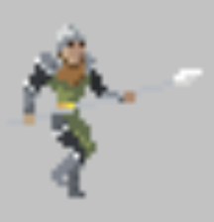
3 | 모험가 이동 | 1. 아침인 상태 (모험가의 침공 시간) 2.모험가 성에서 모험가 생성 된 후 3. 근처에 플레이어 혹은 플레이어 부하가 있을 때 (좌표 10 떨어진 위치) | 근처 플레이어에게 이동 | 발소리 | WALK1애니메이션 | 근처에 플레이어가 있을 시 플레이어에게 이동
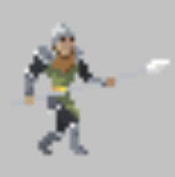
3 | 모험가 이동 | 1. 아침인 상태 (모험가의 침공 시간) 2.모험가 성에서 모험가 생성 된 후 3. 근처에 플레이어 혹은 플레이어 부하가 있을 때 (좌표 10 떨어진 위치) | 근처 플레이어에게 이동 | 발소리 | WALK2애니메이션 | 근처에 플레이어가 있을 시 플레이어에게 이동
3 | 모험가 이동 | 1. 아침인 상태 (모험가의 침공 시간) 2.모험가 성에서 모험가 생성 된 후 3. 근처에 플레이어 혹은 플레이어 부하가 있을 때 (좌표 10 떨어진 위치) | 근처 플레이어에게 이동 | 발소리 | WALK3애니메이션 | 근처에 플레이어가 있을 시 플레이어에게 이동
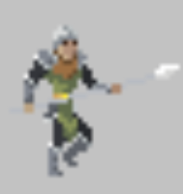
3 | 모험가 이동 | 1. 아침인 상태 (모험가의 침공 시간) 2.모험가 성에서 모험가 생성 된 후 3. 근처에 플레이어 혹은 플레이어 부하가 있을 때 (좌표 10 떨어진 위치) | 근처 플레이어에게 이동 | 발소리 | WALK4애니메이션 | 근처에 플레이어가 있을 시 플레이어에게 이동
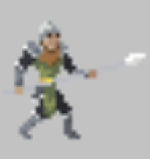
3 | 모험가 이동 | 1. 아침인 상태 (모험가의 침공 시간) 2.모험가 성에서 모험가 생성 된 후 3. 근처에 플레이어 혹은 플레이어 부하가 있을 때 (좌표 10 떨어진 위치) | 근처 플레이어에게 이동 | 발소리 | WALK5애니메이션 | 근처에 플레이어가 있을 시 플레이어에게 이동
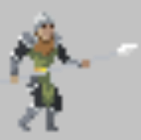
3 | 모험가 이동 | 1. 아침인 상태 (모험가의 침공 시간) 2.모험가 성에서 모험가 생성 된 후 3. 근처에 플레이어 혹은 플레이어 부하가 있을 때 (좌표 10 떨어진 위치) | 근처 플레이어에게 이동 | 발소리 | WALK6애니메이션 | 근처에 플레이어가 있을 시 플레이어에게 이동
4 | 공격 | 1. 플레이어 및 플레이어의 부하 혹은 성벽이 앞에 있을 경우 | 창 찌르기 | 창 공격 사운드 | Attack 1 애니메이션 | 창 모험가의 공격 애니메이션 재생, 공격 및 공격 사운드출력 | 공격을 맞은 플레이어의 부하는 데미지를 받음 공격을 맞은 플레이어는 영혼을 1개 소모 , 성벽 공격시 체력 1씩 차감
4 | 공격 | 1. 플레이어 및 플레이어의 부하 혹은 성벽이 앞에 있을 경우 | 창 찌르기 | 창 공격 사운드 | Attack 2 애니메이션 | 창 모험가의 공격 애니메이션 재생, 공격 및 공격 사운드출력 | 공격을 맞은 플레이어의 부하는 데미지를 받음 공격을 맞은 플레이어는 영혼을 1개 소모 , 성벽 공격시 체력 1씩 차감
4 | 공격 | 1. 플레이어 및 플레이어의 부하 혹은 성벽이 앞에 있을 경우 | 창 찌르기 | 창 공격 사운드 | Attack 3 애니메이션 | 창 모험가의 공격 애니메이션 재생, 공격 및 공격 사운드출력 | 공격을 맞은 플레이어의 부하는 데미지를 받음 공격을 맞은 플레이어는 영혼을 1개 소모 , 성벽 공격시 체력 1씩 차감
4 | 공격 | 1. 플레이어 및 플레이어의 부하 혹은 성벽이 앞에 있을 경우 | 창 찌르기 | 창 공격 사운드 | Attack 4 애니메이션 | 창 모험가의 공격 애니메이션 재생, 공격 및 공격 사운드출력 | 공격을 맞은 플레이어의 부하는 데미지를 받음 공격을 맞은 플레이어는 영혼을 1개 소모 , 성벽 공격시 체력 1씩 차감
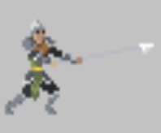
4 | 공격 | 1. 플레이어 및 플레이어의 부하 혹은 성벽이 앞에 있을 경우 | 창 찌르기 | 창 공격 사운드 | Attack 5 애니메이션 | 창 모험가의 공격 애니메이션 재생, 공격 및 공격 사운드출력 | 공격을 맞은 플레이어의 부하는 데미지를 받음 공격을 맞은 플레이어는 영혼을 1개 소모 , 성벽 공격시 체력 1씩 차감
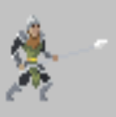
4 | 공격 | 1. 플레이어 및 플레이어의 부하 혹은 성벽이 앞에 있을 경우 | 창 찌르기 | 창 공격 사운드 | Attack 6 애니메이션 | 창 모험가의 공격 애니메이션 재생, 공격 및 공격 사운드출력 | 공격을 맞은 플레이어의 부하는 데미지를 받음 공격을 맞은 플레이어는 영혼을 1개 소모 , 성벽 공격시 체력 1씩 차감
5 | 피격 | 1.플레이어에게 공격을 받은 상태 2. 플레이어 부하에게 공격을 받은 상태 | 공격을 당함 | 피격 사운드 | Hit1 애니메이션 | 공격을 받았을 때 피격 애니메이션 및 사운드 재생 체력 감소
5 | 피격 | 1.플레이어에게 공격을 받은 상태 2. 플레이어 부하에게 공격을 받은 상태 | 공격을 당함 | 피격 사운드 | Hit2 애니메이션 | 공격을 받았을 때 피격 애니메이션 및 사운드 재생 체력 감소
5 | 피격 | 1.플레이어에게 공격을 받은 상태 2. 플레이어 부하에게 공격을 받은 상태 | 공격을 당함 | 피격 사운드 | Hit3 애니메이션 | 공격을 받았을 때 피격 애니메이션 및 사운드 재생 체력 감소
6 | 사망 | 1. 체력이 적은 상태로 공격을 받은 상태 | 적은 HP 상태에서 적에게 공격을 받음 | 사망 사운드 | DEAD1 애니메이션 | 적은 HP 상태에서 공격을 받아 사망하여 Dead 애니메이션 및 피격사운드 재생, 50% 확률로 영혼 1개 드랍
6 | 사망 | 1. 체력이 적은 상태로 공격을 받은 상태 | 적은 HP 상태에서 적에게 공격을 받음 | 사망 사운드 | DEAD2 애니메이션 | 적은 HP 상태에서 공격을 받아 사망하여 Dead 애니메이션 및 피격사운드 재생, 50% 확률로 영혼 1개 드랍
6 | 사망 | 1. 체력이 적은 상태로 공격을 받은 상태 | 적은 HP 상태에서 적에게 공격을 받음 | 사망 사운드 | DEAD3 애니메이션 | 적은 HP 상태에서 공격을 받아 사망하여 Dead 애니메이션 및 피격사운드 재생, 50% 확률로 영혼 1개 드랍
6 | 사망 | 1. 체력이 적은 상태로 공격을 받은 상태 | 적은 HP 상태에서 적에게 공격을 받음 | 사망 사운드 | DEAD4 애니메이션 | 적은 HP 상태에서 공격을 받아 사망하여 Dead 애니메이션 및 피격사운드 재생, 50% 확률로 영혼 1개 드랍
7 | 복귀 | 1. 저녁(모험가의 침공시간이 끝났을 때) | 모험가의 성으로 복귀 | 발소리 | 달리기 애니메이션 | 아침시간(침공시간)이 지나 저녁이 다가올 시 모험가들은 다시 모험가의 성으로 뛰어서 복귀 | 모험가 성에 도착시 도착한 모험가들 삭제
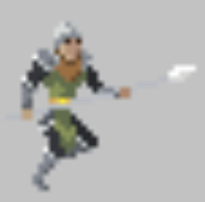
8 | 달리기 | 1. 플레이어, 플레이어 부하 혹은 성벽하고 모험가의 거리 차이가 20 이하 일 때 | 1.플레이어, 플레이어 부하 혹은 성벽 으로 달리기 | 달리는 소리 | 달리기1 애니메이션 | 일정 범위 안에 플레이어, 플레이어부하 ,성벽이 모험가 기준으로 거리 차이가 20 이하일 경우 달리기 애니메이션 재생 및 이동속도 5 증가
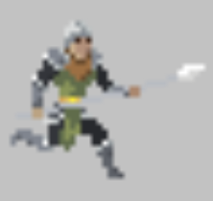
8 | 달리기 | 1. 플레이어, 플레이어 부하 혹은 성벽하고 모험가의 거리 차이가 20 이하 일 때 | 1.플레이어, 플레이어 부하 혹은 성벽 으로 달리기 | 달리는 소리 | 달리기2 애니메이션 | 일정 범위 안에 플레이어, 플레이어부하 ,성벽이 모험가 기준으로 거리 차이가 20 이하일 경우 달리기 애니메이션 재생 및 이동속도 5 증가
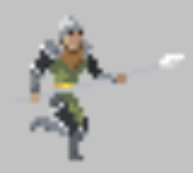
8 | 달리기 | 1. 플레이어, 플레이어 부하 혹은 성벽하고 모험가의 거리 차이가 20 이하 일 때 | 1.플레이어, 플레이어 부하 혹은 성벽 으로 달리기 | 달리는 소리 | 달리기3 애니메이션 | 일정 범위 안에 플레이어, 플레이어부하 ,성벽이 모험가 기준으로 거리 차이가 20 이하일 경우 달리기 애니메이션 재생 및 이동속도 5 증가
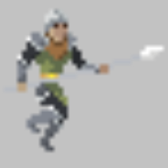
8 | 달리기 | 1. 플레이어, 플레이어 부하 혹은 성벽하고 모험가의 거리 차이가 20 이하 일 때 | 1.플레이어, 플레이어 부하 혹은 성벽 으로 달리기 | 달리는 소리 | 달리기4 애니메이션 | 일정 범위 안에 플레이어, 플레이어부하 ,성벽이 모험가 기준으로 거리 차이가 20 이하일 경우 달리기 애니메이션 재생 및 이동속도 5 증가
8 | 달리기 | 1. 플레이어, 플레이어 부하 혹은 성벽하고 모험가의 거리 차이가 20 이하 일 때 | 1.플레이어, 플레이어 부하 혹은 성벽 으로 달리기 | 달리는 소리 | 달리기5 애니메이션 | 일정 범위 안에 플레이어, 플레이어부하 ,성벽이 모험가 기준으로 거리 차이가 20 이하일 경우 달리기 애니메이션 재생 및 이동속도 5 증가
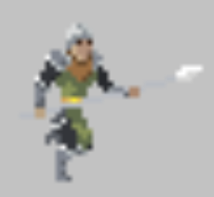
8 | 달리기 | 1. 플레이어, 플레이어 부하 혹은 성벽하고 모험가의 거리 차이가 20 이하 일 때 | 1.플레이어, 플레이어 부하 혹은 성벽 으로 달리기 | 달리는 소리 | 달리기6 애니메이션 | 일정 범위 안에 플레이어, 플레이어부하 ,성벽이 모험가 기준으로 거리 차이가 20 이하일 경우 달리기 애니메이션 재생 및 이동속도 5 증가

궁수 모험가 이벤트 기획
궁수 모험가
No | 기능 | 사전 조건 | 절차 | 사운드 | 애니메이션 | 기대결과 | 비고
1 | 모험가 생성 | 1. 아침 (모험가의 침공 시간) 2. 플레이어가 밤 낮 상관없이 모험가 성 근처에서 4초간 머물시 (모험가 성 기준 좌표 10 떨어진 위치) | 모험가 성에서 모험가 생성 |  | IDLE1-1애니메이션 | 모험가 생성 후 1초 대기(Idle 애니메이션 재생) 후 이동하기 시작
1 | 모험가 생성 | 1. 아침 (모험가의 침공 시간) 2. 플레이어가 밤 낮 상관없이 모험가 성 근처에서 4초간 머물시 (모험가 성 기준 좌표 10 떨어진 위치) | 모험가 성에서 모험가 생성 |  | IDLE1-2애니메이션 | 모험가 생성 후 1초 대기(Idle 애니메이션 재생) 후 이동하기 시작
1 | 모험가 생성 | 1. 아침 (모험가의 침공 시간) 2. 플레이어가 밤 낮 상관없이 모험가 성 근처에서 4초간 머물시 (모험가 성 기준 좌표 10 떨어진 위치) | 모험가 성에서 모험가 생성 |  | IDLE2-1애니메이션 | 모험가 생성 후 1초 대기(Idle 애니메이션 재생) 후 이동하기 시작
1 | 모험가 생성 | 1. 아침 (모험가의 침공 시간) 2. 플레이어가 밤 낮 상관없이 모험가 성 근처에서 4초간 머물시 (모험가 성 기준 좌표 10 떨어진 위치) | 모험가 성에서 모험가 생성 |  | IDLE2-1애니메이션 | 모험가 생성 후 1초 대기(Idle 애니메이션 재생) 후 이동하기 시작
2 | 모험가 이동 | 1. 아침인 상태 (모험가의 침공 시간) 2.모험가 성에서 모험가 생성 된 후 3. 플레이어 혹은 플레이어의 부하가 모험가의 성 근처에 없을 때 | 플레이어의 성으로 이동 | 발소리 | WALK애니메이션 | 근처에 플레이어가 있을 시 플레이어에게 이동
3 | 모험가 이동 | 1. 아침인 상태 (모험가의 침공 시간) 2.모험가 성에서 모험가 생성 된 후 3. 근처에 플레이어 혹은 플레이어 부하가 있을 때 (좌표 10 떨어진 위치) | 근처 플레이어에게 이동 | 발소리 | WALK1애니메이션 | 근처에 플레이어가 있을 시 플레이어에게 이동
3 | 모험가 이동 | 1. 아침인 상태 (모험가의 침공 시간) 2.모험가 성에서 모험가 생성 된 후 3. 근처에 플레이어 혹은 플레이어 부하가 있을 때 (좌표 10 떨어진 위치) | 근처 플레이어에게 이동 | 발소리 | WALK2애니메이션 | 근처에 플레이어가 있을 시 플레이어에게 이동
3 | 모험가 이동 | 1. 아침인 상태 (모험가의 침공 시간) 2.모험가 성에서 모험가 생성 된 후 3. 근처에 플레이어 혹은 플레이어 부하가 있을 때 (좌표 10 떨어진 위치) | 근처 플레이어에게 이동 | 발소리 | WALK3애니메이션 | 근처에 플레이어가 있을 시 플레이어에게 이동
3 | 모험가 이동 | 1. 아침인 상태 (모험가의 침공 시간) 2.모험가 성에서 모험가 생성 된 후 3. 근처에 플레이어 혹은 플레이어 부하가 있을 때 (좌표 10 떨어진 위치) | 근처 플레이어에게 이동 | 발소리 | WALK4애니메이션 | 근처에 플레이어가 있을 시 플레이어에게 이동
3 | 모험가 이동 | 1. 아침인 상태 (모험가의 침공 시간) 2.모험가 성에서 모험가 생성 된 후 3. 근처에 플레이어 혹은 플레이어 부하가 있을 때 (좌표 10 떨어진 위치) | 근처 플레이어에게 이동 | 발소리 | WALK5애니메이션 | 근처에 플레이어가 있을 시 플레이어에게 이동
3 | 모험가 이동 | 1. 아침인 상태 (모험가의 침공 시간) 2.모험가 성에서 모험가 생성 된 후 3. 근처에 플레이어 혹은 플레이어 부하가 있을 때 (좌표 10 떨어진 위치) | 근처 플레이어에게 이동 | 발소리 | WALK6애니메이션 | 근처에 플레이어가 있을 시 플레이어에게 이동
4 | 공격 | 1. 플레이어 및 플레이어의 부하 혹은 성벽이 앞에 있을 경우 | 화살 쏘기 | 활 공격 사운드 | Attack 1 애니메이션 | 궁수 모험가의 공격 애니메이션 재생, 공격 및 공격 사운드출력 | 공격을 맞은 플레이어의 부하는 데미지를 받음 공격을 맞은 플레이어는 영혼을 1개 소모 , 성벽 공격시 체력 1씩 차감
4 | 공격 | 1. 플레이어 및 플레이어의 부하 혹은 성벽이 앞에 있을 경우 | 화살 쏘기 | 활 공격 사운드 | Attack 2 애니메이션 | 궁수 모험가의 공격 애니메이션 재생, 공격 및 공격 사운드출력 | 공격을 맞은 플레이어의 부하는 데미지를 받음 공격을 맞은 플레이어는 영혼을 1개 소모 , 성벽 공격시 체력 1씩 차감
4 | 공격 | 1. 플레이어 및 플레이어의 부하 혹은 성벽이 앞에 있을 경우 | 화살 쏘기 | 활 공격 사운드 | Attack 3 애니메이션 | 궁수 모험가의 공격 애니메이션 재생, 공격 및 공격 사운드출력 | 공격을 맞은 플레이어의 부하는 데미지를 받음 공격을 맞은 플레이어는 영혼을 1개 소모 , 성벽 공격시 체력 1씩 차감
4 | 공격 | 1. 플레이어 및 플레이어의 부하 혹은 성벽이 앞에 있을 경우 | 화살 쏘기 | 활 공격 사운드 | Attack 4 애니메이션 | 궁수 모험가의 공격 애니메이션 재생, 공격 및 공격 사운드출력 | 공격을 맞은 플레이어의 부하는 데미지를 받음 공격을 맞은 플레이어는 영혼을 1개 소모 , 성벽 공격시 체력 1씩 차감
4 | 공격 | 1. 플레이어 및 플레이어의 부하 혹은 성벽이 앞에 있을 경우 | 화살 쏘기 | 활 공격 사운드 | Attack 5 애니메이션 | 궁수 모험가의 공격 애니메이션 재생, 공격 및 공격 사운드출력 | 공격을 맞은 플레이어의 부하는 데미지를 받음 공격을 맞은 플레이어는 영혼을 1개 소모 , 성벽 공격시 체력 1씩 차감
4 | 공격 | 1. 플레이어 및 플레이어의 부하 혹은 성벽이 앞에 있을 경우 | 화살 쏘기 | 활 공격 사운드 | Attack 6 애니메이션 | 궁수 모험가의 공격 애니메이션 재생, 공격 및 공격 사운드출력 | 공격을 맞은 플레이어의 부하는 데미지를 받음 공격을 맞은 플레이어는 영혼을 1개 소모 , 성벽 공격시 체력 1씩 차감
5 | 피격 | 1.플레이어에게 공격을 받은 상태 2. 플레이어 부하에게 공격을 받은 상태 | 공격을 당함 | 피격 사운드 | Hit1 애니메이션 | 공격을 받았을 때 피격 애니메이션 및 사운드 재생 체력 감소
5 | 피격 | 1.플레이어에게 공격을 받은 상태 2. 플레이어 부하에게 공격을 받은 상태 | 공격을 당함 | 피격 사운드 | Hit 2애니메이션 | 공격을 받았을 때 피격 애니메이션 및 사운드 재생 체력 감소
5 | 피격 | 1.플레이어에게 공격을 받은 상태 2. 플레이어 부하에게 공격을 받은 상태 | 공격을 당함 | 피격 사운드 | Hit3 애니메이션 | 공격을 받았을 때 피격 애니메이션 및 사운드 재생 체력 감소
6 | 사망 | 1. 체력이 적은 상태로 공격을 받은 상태 | 적은 HP 상태에서 적에게 공격을 받음 | 사망 사운드 | DEAD1 애니메이션 | 적은 HP 상태에서 공격을 받아 사망하여 Dead 애니메이션 및 피격사운드 재생, 50% 확률로 영혼 1개드랍
6 | 사망 | 1. 체력이 적은 상태로 공격을 받은 상태 | 적은 HP 상태에서 적에게 공격을 받음 | 사망 사운드 | DEAD2 애니메이션 | 적은 HP 상태에서 공격을 받아 사망하여 Dead 애니메이션 및 피격사운드 재생, 50% 확률로 영혼 1개드랍
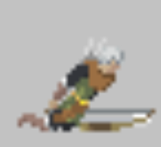
6 | 사망 | 1. 체력이 적은 상태로 공격을 받은 상태 | 적은 HP 상태에서 적에게 공격을 받음 | 사망 사운드 | DEAD3 애니메이션 | 적은 HP 상태에서 공격을 받아 사망하여 Dead 애니메이션 및 피격사운드 재생, 50% 확률로 영혼 1개드랍
6 | 사망 | 1. 체력이 적은 상태로 공격을 받은 상태 | 적은 HP 상태에서 적에게 공격을 받음 | 사망 사운드 | DEAD4 애니메이션 | 적은 HP 상태에서 공격을 받아 사망하여 Dead 애니메이션 및 피격사운드 재생, 50% 확률로 영혼 1개드랍
7 | 복귀 | 1. 저녁(모험가의 침공시간이 끝났을 때) | 모험가의 성으로 복귀 | 발소리 | 달리기1 애니메이션 | 아침시간(침공시간)이 지나 저녁이 다가올 시 모험가들은 다시 모험가의 성으로 뛰어서 복귀 | 모험가 성에 도착시 도착한 모험가들 삭제
7 | 복귀 | 1. 저녁(모험가의 침공시간이 끝났을 때) | 모험가의 성으로 복귀 | 발소리 | 달리기2 애니메이션 | 아침시간(침공시간)이 지나 저녁이 다가올 시 모험가들은 다시 모험가의 성으로 뛰어서 복귀 | 모험가 성에 도착시 도착한 모험가들 삭제
7 | 복귀 | 1. 저녁(모험가의 침공시간이 끝났을 때) | 모험가의 성으로 복귀 | 발소리 | 달리기3애니메이션 | 아침시간(침공시간)이 지나 저녁이 다가올 시 모험가들은 다시 모험가의 성으로 뛰어서 복귀 | 모험가 성에 도착시 도착한 모험가들 삭제
7 | 복귀 | 1. 저녁(모험가의 침공시간이 끝났을 때) | 모험가의 성으로 복귀 | 발소리 | 달리기4 애니메이션 | 아침시간(침공시간)이 지나 저녁이 다가올 시 모험가들은 다시 모험가의 성으로 뛰어서 복귀 | 모험가 성에 도착시 도착한 모험가들 삭제
7 | 복귀 | 1. 저녁(모험가의 침공시간이 끝났을 때) | 모험가의 성으로 복귀 | 발소리 | 달리기5 애니메이션 | 아침시간(침공시간)이 지나 저녁이 다가올 시 모험가들은 다시 모험가의 성으로 뛰어서 복귀 | 모험가 성에 도착시 도착한 모험가들 삭제
7 | 복귀 | 1. 저녁(모험가의 침공시간이 끝났을 때) | 모험가의 성으로 복귀 | 발소리 | 달리기6 애니메이션 | 아침시간(침공시간)이 지나 저녁이 다가올 시 모험가들은 다시 모험가의 성으로 뛰어서 복귀 | 모험가 성에 도착시 도착한 모험가들 삭제
8 | 달리기 | 1. 플레이어, 플레이어 부하 혹은 성벽하고 모험가의 거리 차이가 20 이하 일 때 | 1.플레이어, 플레이어 부하 혹은 성벽 으로 달리기 | 달리는 소리 | 달리기 애니메이션 | 일정 범위 안에 플레이어, 플레이어부하 ,성벽이 모험가 기준으로 거리 차이가 20 이하일 경우 달리기 애니메이션 재생 및 이동속도 5 증가

법사 모험가 이벤트 기획
마법사 모험가
No | 기능 | 사전 조건 | 절차 | 사운드 | 애니메이션 | 기대결과 | 비고
1 | 모험가 생성 | 1. 아침 (모험가의 침공 시간) 2. 플레이어가 밤 낮 상관없이 모험가 성 근처에서 4초간 머물시 (모험가 성 기준 좌표 10 떨어진 위치) | 모험가 성에서 모험가 생성 |  | IDLE1애니메이션 | 모험가 생성 후 1초 대기(Idle 애니메이션 재생) 후 이동하기 시작
1 | 모험가 생성 | 1. 아침 (모험가의 침공 시간) 2. 플레이어가 밤 낮 상관없이 모험가 성 근처에서 4초간 머물시 (모험가 성 기준 좌표 10 떨어진 위치) | 모험가 성에서 모험가 생성 |  | IDLE2애니메이션 | 모험가 생성 후 1초 대기(Idle 애니메이션 재생) 후 이동하기 시작
2 | 모험가 이동 | 1. 아침인 상태 (모험가의 침공 시간) 2.모험가 성에서 모험가 생성 된 후 3. 플레이어 혹은 플레이어의 부하가 모험가의 성 근처에 없을 때 | 플레이어의 성으로 이동 | 발소리 | WALK애니메이션 | 근처에 플레이어가 있을 시 플레이어에게 이동
3 | 모험가 이동 | 1. 아침인 상태 (모험가의 침공 시간) 2.모험가 성에서 모험가 생성 된 후 3. 근처에 플레이어 혹은 플레이어 부하가 있을 때 (좌표 10 떨어진 위치) | 근처 플레이어에게 이동 | 발소리 | WALK1애니메이션 | 근처에 플레이어가 있을 시 플레이어에게 이동
3 | 모험가 이동 | 1. 아침인 상태 (모험가의 침공 시간) 2.모험가 성에서 모험가 생성 된 후 3. 근처에 플레이어 혹은 플레이어 부하가 있을 때 (좌표 10 떨어진 위치) | 근처 플레이어에게 이동 | 발소리 | WALK2애니메이션 | 근처에 플레이어가 있을 시 플레이어에게 이동
3 | 모험가 이동 | 1. 아침인 상태 (모험가의 침공 시간) 2.모험가 성에서 모험가 생성 된 후 3. 근처에 플레이어 혹은 플레이어 부하가 있을 때 (좌표 10 떨어진 위치) | 근처 플레이어에게 이동 | 발소리 | WALK3애니메이션 | 근처에 플레이어가 있을 시 플레이어에게 이동
3 | 모험가 이동 | 1. 아침인 상태 (모험가의 침공 시간) 2.모험가 성에서 모험가 생성 된 후 3. 근처에 플레이어 혹은 플레이어 부하가 있을 때 (좌표 10 떨어진 위치) | 근처 플레이어에게 이동 | 발소리 | WALK4애니메이션 | 근처에 플레이어가 있을 시 플레이어에게 이동
3 | 모험가 이동 | 1. 아침인 상태 (모험가의 침공 시간) 2.모험가 성에서 모험가 생성 된 후 3. 근처에 플레이어 혹은 플레이어 부하가 있을 때 (좌표 10 떨어진 위치) | 근처 플레이어에게 이동 | 발소리 | WALK5애니메이션 | 근처에 플레이어가 있을 시 플레이어에게 이동
3 | 모험가 이동 | 1. 아침인 상태 (모험가의 침공 시간) 2.모험가 성에서 모험가 생성 된 후 3. 근처에 플레이어 혹은 플레이어 부하가 있을 때 (좌표 10 떨어진 위치) | 근처 플레이어에게 이동 | 발소리 | WALK6애니메이션 | 근처에 플레이어가 있을 시 플레이어에게 이동
4 | 공격 | 1. 플레이어 및 플레이어의 부하 혹은 성벽이 앞에 있을 경우 | 마법 공격 | 마법 공격 사운드 | Attack 1 애니메이션 | 마법사 모험가의 공격 애니메이션 재생, 공격 및 공격 사운드출력 | 공격을 맞은 플레이어의 부하는 데미지를 받음 공격을 맞은 플레이어는 영혼을 1개 소모 , 성벽 공격시 체력 1씩 차감
4 | 공격 | 1. 플레이어 및 플레이어의 부하 혹은 성벽이 앞에 있을 경우 | 마법 공격 | 마법 공격 사운드 | Attack 2 애니메이션 | 마법사 모험가의 공격 애니메이션 재생, 공격 및 공격 사운드출력 | 공격을 맞은 플레이어의 부하는 데미지를 받음 공격을 맞은 플레이어는 영혼을 1개 소모 , 성벽 공격시 체력 1씩 차감
4 | 공격 | 1. 플레이어 및 플레이어의 부하 혹은 성벽이 앞에 있을 경우 | 마법 공격 | 마법 공격 사운드 | Attack 3 애니메이션 | 마법사 모험가의 공격 애니메이션 재생, 공격 및 공격 사운드출력 | 공격을 맞은 플레이어의 부하는 데미지를 받음 공격을 맞은 플레이어는 영혼을 1개 소모 , 성벽 공격시 체력 1씩 차감
5 | 피격 | 1.플레이어에게 공격을 받은 상태 2. 플레이어 부하에게 공격을 받은 상태 | 공격을 당함 | 피격 사운드 | Hit1 애니메이션 | 공격을 받았을 때 피격 애니메이션 및 사운드 재생 체력 감소
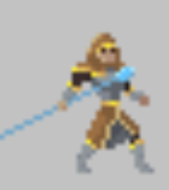
5 | 피격 | 1.플레이어에게 공격을 받은 상태 2. 플레이어 부하에게 공격을 받은 상태 | 공격을 당함 | 피격 사운드 | Hit2 애니메이션 | 공격을 받았을 때 피격 애니메이션 및 사운드 재생 체력 감소
5 | 피격 | 1.플레이어에게 공격을 받은 상태 2. 플레이어 부하에게 공격을 받은 상태 | 공격을 당함 | 피격 사운드 | Hit3 애니메이션 | 공격을 받았을 때 피격 애니메이션 및 사운드 재생 체력 감소
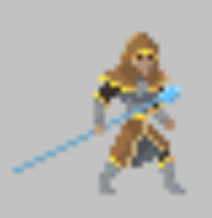
6 | 사망 | 1. 체력이 적은 상태로 공격을 받은 상태 | 적은 HP 상태에서 적에게 공격을 받음 | 사망 사운드 | DEAD 1 | 적은 HP 상태에서 공격을 받아 사망하여 Dead 애니메이션 및 피격사운드 재생,50% 확률로 영혼 1개드랍
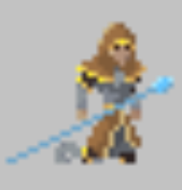
6 | 사망 | 1. 체력이 적은 상태로 공격을 받은 상태 | 적은 HP 상태에서 적에게 공격을 받음 | 사망 사운드 | DEAD 2 | 적은 HP 상태에서 공격을 받아 사망하여 Dead 애니메이션 및 피격사운드 재생,50% 확률로 영혼 1개드랍
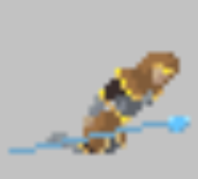
6 | 사망 | 1. 체력이 적은 상태로 공격을 받은 상태 | 적은 HP 상태에서 적에게 공격을 받음 | 사망 사운드 | DEAD 3 | 적은 HP 상태에서 공격을 받아 사망하여 Dead 애니메이션 및 피격사운드 재생,50% 확률로 영혼 1개드랍
6 | 사망 | 1. 체력이 적은 상태로 공격을 받은 상태 | 적은 HP 상태에서 적에게 공격을 받음 | 사망 사운드 | DEAD 4 | 적은 HP 상태에서 공격을 받아 사망하여 Dead 애니메이션 및 피격사운드 재생,50% 확률로 영혼 1개드랍
7 | 복귀 | 1. 저녁(모험가의 침공시간이 끝났을 때) | 모험가의 성으로 복귀 | 발소리 | 달리기 애니메이션 | 아침시간(침공시간)이 지나 저녁이 다가올 시 모험가들은 다시 모험가의 성으로 뛰어서 복귀 | 모험가 성에 도착시 도착한 모험가들 삭제
8 | 달리기 | 1. 플레이어, 플레이어 부하 혹은 성벽하고 모험가의 거리 차이가 20 이하 일 때 | 1.플레이어, 플레이어 부하 혹은 성벽 으로 달리기 | 달리는 소리 | 달리기1 애니메이션 | 일정 범위 안에 플레이어, 플레이어부하 ,성벽이 모험가 기준으로 거리 차이가 20 이하일 경우 달리기 애니메이션 재생 및 이동속도 5 증가
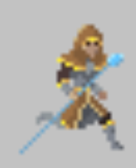
8 | 달리기 | 1. 플레이어, 플레이어 부하 혹은 성벽하고 모험가의 거리 차이가 20 이하 일 때 | 1.플레이어, 플레이어 부하 혹은 성벽 으로 달리기 | 달리는 소리 | 달리기2 애니메이션 | 일정 범위 안에 플레이어, 플레이어부하 ,성벽이 모험가 기준으로 거리 차이가 20 이하일 경우 달리기 애니메이션 재생 및 이동속도 5 증가
8 | 달리기 | 1. 플레이어, 플레이어 부하 혹은 성벽하고 모험가의 거리 차이가 20 이하 일 때 | 1.플레이어, 플레이어 부하 혹은 성벽 으로 달리기 | 달리는 소리 | 달리기3 애니메이션 | 일정 범위 안에 플레이어, 플레이어부하 ,성벽이 모험가 기준으로 거리 차이가 20 이하일 경우 달리기 애니메이션 재생 및 이동속도 5 증가
8 | 달리기 | 1. 플레이어, 플레이어 부하 혹은 성벽하고 모험가의 거리 차이가 20 이하 일 때 | 1.플레이어, 플레이어 부하 혹은 성벽 으로 달리기 | 달리는 소리 | 달리기4 애니메이션 | 일정 범위 안에 플레이어, 플레이어부하 ,성벽이 모험가 기준으로 거리 차이가 20 이하일 경우 달리기 애니메이션 재생 및 이동속도 5 증가
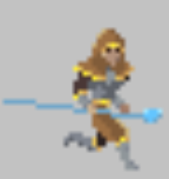
8 | 달리기 | 1. 플레이어, 플레이어 부하 혹은 성벽하고 모험가의 거리 차이가 20 이하 일 때 | 1.플레이어, 플레이어 부하 혹은 성벽 으로 달리기 | 달리는 소리 | 달리기5 애니메이션 | 일정 범위 안에 플레이어, 플레이어부하 ,성벽이 모험가 기준으로 거리 차이가 20 이하일 경우 달리기 애니메이션 재생 및 이동속도 5 증가
8 | 달리기 | 1. 플레이어, 플레이어 부하 혹은 성벽하고 모험가의 거리 차이가 20 이하 일 때 | 1.플레이어, 플레이어 부하 혹은 성벽 으로 달리기 | 달리는 소리 | 달리기6 애니메이션 | 일정 범위 안에 플레이어, 플레이어부하 ,성벽이 모험가 기준으로 거리 차이가 20 이하일 경우 달리기 애니메이션 재생 및 이동속도 5 증가

대장 모험가 이벤트 기획
대장 모험가
No | 기능 | 사전 조건 | 절차 | 사운드 | 애니메이션 | 기대결과 | 비고
1 | 모험가 생성 | 1. 아침 (모험가의 침공 시간) 2. 플레이어가 밤 낮 상관없이 모험가 성 근처에서 4초간 머물시 (모험가 성 기준 좌표 10 떨어진 위치) | 모험가 성에서 모험가 생성 |  | IDLE1애니메이션 | 모험가 생성 후 1초 대기(Idle 애니메이션 재생) 후 이동하기 시작
1 | 모험가 생성 | 1. 아침 (모험가의 침공 시간) 2. 플레이어가 밤 낮 상관없이 모험가 성 근처에서 4초간 머물시 (모험가 성 기준 좌표 10 떨어진 위치) | 모험가 성에서 모험가 생성 |  | IDLE2애니메이션 | 모험가 생성 후 1초 대기(Idle 애니메이션 재생) 후 이동하기 시작
2 | 모험가 이동 | 1. 아침인 상태 (모험가의 침공 시간) 2.모험가 성에서 모험가 생성 된 후 3. 플레이어 혹은 플레이어의 부하가 모험가의 성 근처에 없을 때 | 플레이어의 성으로 이동 | 발소리 | WALK애니메이션 | 근처에 플레이어가 있을 시 플레이어에게 이동
3 | 모험가 이동 | 1. 아침인 상태 (모험가의 침공 시간) 2.모험가 성에서 모험가 생성 된 후 3. 근처에 플레이어 혹은 플레이어 부하가 있을 때 (좌표 10 떨어진 위치) | 근처 플레이어에게 이동 | 발소리 | WALK1애니메이션 | 근처에 플레이어가 있을 시 플레이어에게 이동
3 | 모험가 이동 | 1. 아침인 상태 (모험가의 침공 시간) 2.모험가 성에서 모험가 생성 된 후 3. 근처에 플레이어 혹은 플레이어 부하가 있을 때 (좌표 10 떨어진 위치) | 근처 플레이어에게 이동 | 발소리 | WALK2애니메이션 | 근처에 플레이어가 있을 시 플레이어에게 이동
3 | 모험가 이동 | 1. 아침인 상태 (모험가의 침공 시간) 2.모험가 성에서 모험가 생성 된 후 3. 근처에 플레이어 혹은 플레이어 부하가 있을 때 (좌표 10 떨어진 위치) | 근처 플레이어에게 이동 | 발소리 | WALK3애니메이션 | 근처에 플레이어가 있을 시 플레이어에게 이동
3 | 모험가 이동 | 1. 아침인 상태 (모험가의 침공 시간) 2.모험가 성에서 모험가 생성 된 후 3. 근처에 플레이어 혹은 플레이어 부하가 있을 때 (좌표 10 떨어진 위치) | 근처 플레이어에게 이동 | 발소리 | WALK4애니메이션 | 근처에 플레이어가 있을 시 플레이어에게 이동
3 | 모험가 이동 | 1. 아침인 상태 (모험가의 침공 시간) 2.모험가 성에서 모험가 생성 된 후 3. 근처에 플레이어 혹은 플레이어 부하가 있을 때 (좌표 10 떨어진 위치) | 근처 플레이어에게 이동 | 발소리 | WALK5애니메이션 | 근처에 플레이어가 있을 시 플레이어에게 이동
3 | 모험가 이동 | 1. 아침인 상태 (모험가의 침공 시간) 2.모험가 성에서 모험가 생성 된 후 3. 근처에 플레이어 혹은 플레이어 부하가 있을 때 (좌표 10 떨어진 위치) | 근처 플레이어에게 이동 | 발소리 | WALK6애니메이션 | 근처에 플레이어가 있을 시 플레이어에게 이동
4 | 공격 | 1. 플레이어 및 플레이어의 부하 혹은 성벽이 앞에 있을 경우 | 검 공격 | 검 공격 사운드 | Attack 1 애니메이션 | 마법사 모험가의 공격 애니메이션 재생, 공격 및 공격 사운드출력 | 공격을 맞은 플레이어의 부하는 데미지를 받음 공격을 맞은 플레이어는 영혼을 1개 소모 , 성벽 공격시 체력 1씩 차감
4 | 공격 | 1. 플레이어 및 플레이어의 부하 혹은 성벽이 앞에 있을 경우 | 검 공격 | 검 공격 사운드 | Attack 2 애니메이션 | 마법사 모험가의 공격 애니메이션 재생, 공격 및 공격 사운드출력 | 공격을 맞은 플레이어의 부하는 데미지를 받음 공격을 맞은 플레이어는 영혼을 1개 소모 , 성벽 공격시 체력 1씩 차감
4 | 공격 | 1. 플레이어 및 플레이어의 부하 혹은 성벽이 앞에 있을 경우 | 검 공격 | 검 공격 사운드 | Attack 3 애니메이션 | 마법사 모험가의 공격 애니메이션 재생, 공격 및 공격 사운드출력 | 공격을 맞은 플레이어의 부하는 데미지를 받음 공격을 맞은 플레이어는 영혼을 1개 소모 , 성벽 공격시 체력 1씩 차감
4 | 공격 | 1. 플레이어 및 플레이어의 부하 혹은 성벽이 앞에 있을 경우 | 검 공격 | 검 공격 사운드 | Attack 4 애니메이션 | 마법사 모험가의 공격 애니메이션 재생, 공격 및 공격 사운드출력 | 공격을 맞은 플레이어의 부하는 데미지를 받음 공격을 맞은 플레이어는 영혼을 1개 소모 , 성벽 공격시 체력 1씩 차감
4 | 공격 | 1. 플레이어 및 플레이어의 부하 혹은 성벽이 앞에 있을 경우 | 검 공격 | 검 공격 사운드 | Attack 5 애니메이션 | 마법사 모험가의 공격 애니메이션 재생, 공격 및 공격 사운드출력 | 공격을 맞은 플레이어의 부하는 데미지를 받음 공격을 맞은 플레이어는 영혼을 1개 소모 , 성벽 공격시 체력 1씩 차감
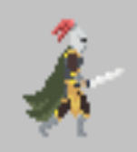
4 | 공격 | 1. 플레이어 및 플레이어의 부하 혹은 성벽이 앞에 있을 경우 | 검 공격 | 검 공격 사운드 | Attack 6 애니메이션 | 마법사 모험가의 공격 애니메이션 재생, 공격 및 공격 사운드출력 | 공격을 맞은 플레이어의 부하는 데미지를 받음 공격을 맞은 플레이어는 영혼을 1개 소모 , 성벽 공격시 체력 1씩 차감
5 | 피격 | 1.플레이어에게 공격을 받은 상태 2. 플레이어 부하에게 공격을 받은 상태 | 공격을 당함 | 피격 사운드 | Hit 1애니메이션 | 공격을 받았을 때 피격 애니메이션 및 사운드 재생 체력 감소
5 | 피격 | 1.플레이어에게 공격을 받은 상태 2. 플레이어 부하에게 공격을 받은 상태 | 공격을 당함 | 피격 사운드 | Hit 2애니메이션 | 공격을 받았을 때 피격 애니메이션 및 사운드 재생 체력 감소
5 | 피격 | 1.플레이어에게 공격을 받은 상태 2. 플레이어 부하에게 공격을 받은 상태 | 공격을 당함 | 피격 사운드 | Hit 3애니메이션 | 공격을 받았을 때 피격 애니메이션 및 사운드 재생 체력 감소
6 | 사망 | 1. 체력이 적은 상태로 공격을 받은 상태 | 적은 HP 상태에서 적에게 공격을 받음 | 사망 사운드 | DEAD 1 | 적은 HP 상태에서 공격을 받아 사망하여 Dead 애니메이션 및 피격사운드 재생,50% 확률로 영혼 1개드랍
6 | 사망 | 1. 체력이 적은 상태로 공격을 받은 상태 | 적은 HP 상태에서 적에게 공격을 받음 | 사망 사운드 | DEAD 2 | 적은 HP 상태에서 공격을 받아 사망하여 Dead 애니메이션 및 피격사운드 재생,50% 확률로 영혼 1개드랍
6 | 사망 | 1. 체력이 적은 상태로 공격을 받은 상태 | 적은 HP 상태에서 적에게 공격을 받음 | 사망 사운드 | DEAD 3 | 적은 HP 상태에서 공격을 받아 사망하여 Dead 애니메이션 및 피격사운드 재생,50% 확률로 영혼 1개드랍
6 | 사망 | 1. 체력이 적은 상태로 공격을 받은 상태 | 적은 HP 상태에서 적에게 공격을 받음 | 사망 사운드 | DEAD 4 | 적은 HP 상태에서 공격을 받아 사망하여 Dead 애니메이션 및 피격사운드 재생,50% 확률로 영혼 1개드랍
7 | 복귀 | 1. 저녁(모험가의 침공시간이 끝났을 때) | 모험가의 성으로 복귀 | 발소리 | 달리기 애니메이션 | 아침시간(침공시간)이 지나 저녁이 다가올 시 모험가들은 다시 모험가의 성으로 뛰어서 복귀 | 모험가 성에 도착시 도착한 모험가들 삭제
8 | 달리기 | 1. 플레이어, 플레이어 부하 혹은 성벽하고 모험가의 거리 차이가 20 이하 일 때 | 1.플레이어, 플레이어 부하 혹은 성벽 으로 달리기 | 달리는 소리 | 달리기1 애니메이션 | 일정 범위 안에 플레이어, 플레이어부하 ,성벽이 모험가 기준으로 거리 차이가 20 이하일 경우 달리기 애니메이션 재생 및 이동속도 5 증가
8 | 달리기 | 1. 플레이어, 플레이어 부하 혹은 성벽하고 모험가의 거리 차이가 20 이하 일 때 | 1.플레이어, 플레이어 부하 혹은 성벽 으로 달리기 | 달리는 소리 | 달리기2 애니메이션 | 일정 범위 안에 플레이어, 플레이어부하 ,성벽이 모험가 기준으로 거리 차이가 20 이하일 경우 달리기 애니메이션 재생 및 이동속도 5 증가
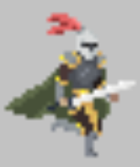
8 | 달리기 | 1. 플레이어, 플레이어 부하 혹은 성벽하고 모험가의 거리 차이가 20 이하 일 때 | 1.플레이어, 플레이어 부하 혹은 성벽 으로 달리기 | 달리는 소리 | 달리기3 애니메이션 | 일정 범위 안에 플레이어, 플레이어부하 ,성벽이 모험가 기준으로 거리 차이가 20 이하일 경우 달리기 애니메이션 재생 및 이동속도 5 증가

8 | 달리기 | 1. 플레이어, 플레이어 부하 혹은 성벽하고 모험가의 거리 차이가 20 이하 일 때 | 1.플레이어, 플레이어 부하 혹은 성벽 으로 달리기 | 달리는 소리 | 달리기4 애니메이션 | 일정 범위 안에 플레이어, 플레이어부하 ,성벽이 모험가 기준으로 거리 차이가 20 이하일 경우 달리기 애니메이션 재생 및 이동속도 5 증가
8 | 달리기 | 1. 플레이어, 플레이어 부하 혹은 성벽하고 모험가의 거리 차이가 20 이하 일 때 | 1.플레이어, 플레이어 부하 혹은 성벽 으로 달리기 | 달리는 소리 | 달리기5 애니메이션 | 일정 범위 안에 플레이어, 플레이어부하 ,성벽이 모험가 기준으로 거리 차이가 20 이하일 경우 달리기 애니메이션 재생 및 이동속도 5 증가

8 | 달리기 | 1. 플레이어, 플레이어 부하 혹은 성벽하고 모험가의 거리 차이가 20 이하 일 때 | 1.플레이어, 플레이어 부하 혹은 성벽 으로 달리기 | 달리는 소리 | 달리기6 애니메이션 | 일정 범위 안에 플레이어, 플레이어부하 ,성벽이 모험가 기준으로 거리 차이가 20 이하일 경우 달리기 애니메이션 재생 및 이동속도 5 증가

영웅 모험가 이벤트 기획
영웅 모험가(최종보스)
No | 기능 | 사전 조건 | 절차 | 사운드 | 애니메이션 | 기대결과 | 비고
1 | 모험가 생성 | 1. 아침 (모험가의 침공 시간) 2. 플레이어가 밤 낮 상관없이 모험가 성 근처에서 4초간 머물시 (모험가 성 기준 좌표 10 떨어진 위치) | 모험가 성에서 모험가 생성 |  |  idle_1_1 | 모험가 생성 후 1초 대기(Idle 애니메이션 재생) 후 이동하기 시작
1 | 모험가 생성 | 1. 아침 (모험가의 침공 시간) 2. 플레이어가 밤 낮 상관없이 모험가 성 근처에서 4초간 머물시 (모험가 성 기준 좌표 10 떨어진 위치) | 모험가 성에서 모험가 생성 |  |  idle_1_2 | 모험가 생성 후 1초 대기(Idle 애니메이션 재생) 후 이동하기 시작
2 | 모험가 이동 | 1. 아침인 상태 (모험가의 침공 시간) 2.모험가 성에서 모험가 생성 된 후 3. 플레이어 혹은 플레이어의 부하가 모험가의 성 근처에 없을 때 | 플레이어의 성으로 이동 | 발소리 |  walk_1 | 근처에 플레이어가 있을 시 플레이어에게 이동
2 | 모험가 이동 | 1. 아침인 상태 (모험가의 침공 시간) 2.모험가 성에서 모험가 생성 된 후 3. 플레이어 혹은 플레이어의 부하가 모험가의 성 근처에 없을 때 | 플레이어의 성으로 이동 | 발소리 |  walk_2 | 근처에 플레이어가 있을 시 플레이어에게 이동
2 | 모험가 이동 | 1. 아침인 상태 (모험가의 침공 시간) 2.모험가 성에서 모험가 생성 된 후 3. 플레이어 혹은 플레이어의 부하가 모험가의 성 근처에 없을 때 | 플레이어의 성으로 이동 | 발소리 |  walk_3 | 근처에 플레이어가 있을 시 플레이어에게 이동
2 | 모험가 이동 | 1. 아침인 상태 (모험가의 침공 시간) 2.모험가 성에서 모험가 생성 된 후 3. 플레이어 혹은 플레이어의 부하가 모험가의 성 근처에 없을 때 | 플레이어의 성으로 이동 | 발소리 |  walk_4 | 근처에 플레이어가 있을 시 플레이어에게 이동
2 | 모험가 이동 | 1. 아침인 상태 (모험가의 침공 시간) 2.모험가 성에서 모험가 생성 된 후 3. 플레이어 혹은 플레이어의 부하가 모험가의 성 근처에 없을 때 | 플레이어의 성으로 이동 | 발소리 |  walk_5 | 근처에 플레이어가 있을 시 플레이어에게 이동
2 | 모험가 이동 | 1. 아침인 상태 (모험가의 침공 시간) 2.모험가 성에서 모험가 생성 된 후 3. 플레이어 혹은 플레이어의 부하가 모험가의 성 근처에 없을 때 | 플레이어의 성으로 이동 | 발소리 |  walk_6 | 근처에 플레이어가 있을 시 플레이어에게 이동
3 | 모험가 이동 | 1. 아침인 상태 (모험가의 침공 시간) 2.모험가 성에서 모험가 생성 된 후 3. 근처에 플레이어 혹은 플레이어 부하가 있을 때 (좌표 10 떨어진 위치) | 근처 플레이어에게 이동 | 발소리 | walk_1~6 | 근처에 플레이어가 있을 시 플레이어에게 이동
4 | 공격 | 1. 플레이어 및 플레이어의 부하 혹은 성벽이 앞에 있을 경우 | 마법 공격 |  마법 공격 사운드 | attack3_1 | 마법사 모험가의 공격 애니메이션 재생, 공격 및 공격 사운드출력 | 공격을 맞은 플레이어의 부하는 데미지를 받음 공격을 맞은 플레이어는 영혼을 1개 소모 , 성벽 공격시 체력 1씩 차감
4 | 공격 | 1. 플레이어 및 플레이어의 부하 혹은 성벽이 앞에 있을 경우 | 마법 공격 |  마법 공격 사운드 | attack3_2 | 마법사 모험가의 공격 애니메이션 재생, 공격 및 공격 사운드출력 | 공격을 맞은 플레이어의 부하는 데미지를 받음 공격을 맞은 플레이어는 영혼을 1개 소모 , 성벽 공격시 체력 1씩 차감
4 | 공격 | 1. 플레이어 및 플레이어의 부하 혹은 성벽이 앞에 있을 경우 | 마법 공격 |  마법 공격 사운드 | attack3_3 | 마법사 모험가의 공격 애니메이션 재생, 공격 및 공격 사운드출력 | 공격을 맞은 플레이어의 부하는 데미지를 받음 공격을 맞은 플레이어는 영혼을 1개 소모 , 성벽 공격시 체력 1씩 차감
4 | 공격 | 1. 플레이어 및 플레이어의 부하 혹은 성벽이 앞에 있을 경우 | 마법 공격 |  마법 공격 사운드 | attack3_4 | 마법사 모험가의 공격 애니메이션 재생, 공격 및 공격 사운드출력 | 공격을 맞은 플레이어의 부하는 데미지를 받음 공격을 맞은 플레이어는 영혼을 1개 소모 , 성벽 공격시 체력 1씩 차감
4 | 공격 | 1. 플레이어 및 플레이어의 부하 혹은 성벽이 앞에 있을 경우 | 마법 공격 |  마법 공격 사운드 | attack3_5 | 마법사 모험가의 공격 애니메이션 재생, 공격 및 공격 사운드출력 | 공격을 맞은 플레이어의 부하는 데미지를 받음 공격을 맞은 플레이어는 영혼을 1개 소모 , 성벽 공격시 체력 1씩 차감
4 | 공격 | 1. 플레이어 및 플레이어의 부하 혹은 성벽이 앞에 있을 경우 | 마법 공격 |  마법 공격 사운드 | attack3_6 | 마법사 모험가의 공격 애니메이션 재생, 공격 및 공격 사운드출력 | 공격을 맞은 플레이어의 부하는 데미지를 받음 공격을 맞은 플레이어는 영혼을 1개 소모 , 성벽 공격시 체력 1씩 차감
5 | 피격 | 1.플레이어에게 공격을 받은 상태 2. 플레이어 부하에게 공격을 받은 상태 | 공격을 당함 | 피격 사운드 |  hit_1 | 공격을 받았을 때 피격 애니메이션 및 사운드 재생 체력 감소
5 | 피격 | 1.플레이어에게 공격을 받은 상태 2. 플레이어 부하에게 공격을 받은 상태 | 공격을 당함 | 피격 사운드 | hit_2 | 공격을 받았을 때 피격 애니메이션 및 사운드 재생 체력 감소
5 | 피격 | 1.플레이어에게 공격을 받은 상태 2. 플레이어 부하에게 공격을 받은 상태 | 공격을 당함 |  피격 사운드 | hit_3 | 공격을 받았을 때 피격 애니메이션 및 사운드 재생 체력 감소
6 | 사망 | 1. 체력이 적은 상태로 공격을 받은 상태 | 적은 HP 상태에서 적에게 공격을 받음 | 사망 사운드 |  dead_1 | 적은 HP 상태에서 공격을 받아 사망하여 Dead 애니메이션 및 피격사운드 재생,50% 확률로 영혼 1개드랍
6 | 사망 | 1. 체력이 적은 상태로 공격을 받은 상태 | 적은 HP 상태에서 적에게 공격을 받음 |  사망 사운드 | dead_2 | 적은 HP 상태에서 공격을 받아 사망하여 Dead 애니메이션 및 피격사운드 재생,50% 확률로 영혼 1개드랍
6 | 사망 | 1. 체력이 적은 상태로 공격을 받은 상태 | 적은 HP 상태에서 적에게 공격을 받음 |  사망 사운드 | dead_3 | 적은 HP 상태에서 공격을 받아 사망하여 Dead 애니메이션 및 피격사운드 재생,50% 확률로 영혼 1개드랍
6 | 사망 | 1. 체력이 적은 상태로 공격을 받은 상태 | 적은 HP 상태에서 적에게 공격을 받음 |  사망 사운드 | dead_4 | 적은 HP 상태에서 공격을 받아 사망하여 Dead 애니메이션 및 피격사운드 재생,50% 확률로 영혼 1개드랍
7 | 복귀 | 1. 저녁(모험가의 침공시간이 끝났을 때) | 모험가의 성으로 복귀 |  발소리 | run_1 | 아침시간(침공시간)이 지나 저녁이 다가올 시 모험가들은 다시 모험가의 성으로 뛰어서 복귀 | 모험가 성에 도착시 도착한 모험가들 삭제
7 | 복귀 | 1. 저녁(모험가의 침공시간이 끝났을 때) | 모험가의 성으로 복귀 |  발소리 | run_2 | 아침시간(침공시간)이 지나 저녁이 다가올 시 모험가들은 다시 모험가의 성으로 뛰어서 복귀 | 모험가 성에 도착시 도착한 모험가들 삭제
7 | 복귀 | 1. 저녁(모험가의 침공시간이 끝났을 때) | 모험가의 성으로 복귀 |  발소리 | run_3 | 아침시간(침공시간)이 지나 저녁이 다가올 시 모험가들은 다시 모험가의 성으로 뛰어서 복귀 | 모험가 성에 도착시 도착한 모험가들 삭제
7 | 복귀 | 1. 저녁(모험가의 침공시간이 끝났을 때) | 모험가의 성으로 복귀 |  발소리 | run_4 | 아침시간(침공시간)이 지나 저녁이 다가올 시 모험가들은 다시 모험가의 성으로 뛰어서 복귀 | 모험가 성에 도착시 도착한 모험가들 삭제
7 | 복귀 | 1. 저녁(모험가의 침공시간이 끝났을 때) | 모험가의 성으로 복귀 |  발소리 | run_5 | 아침시간(침공시간)이 지나 저녁이 다가올 시 모험가들은 다시 모험가의 성으로 뛰어서 복귀 | 모험가 성에 도착시 도착한 모험가들 삭제
7 | 복귀 | 1. 저녁(모험가의 침공시간이 끝났을 때) | 모험가의 성으로 복귀 |  발소리 | run_6 | 아침시간(침공시간)이 지나 저녁이 다가올 시 모험가들은 다시 모험가의 성으로 뛰어서 복귀 | 모험가 성에 도착시 도착한 모험가들 삭제
8 | 달리기 | 1. 플레이어, 플레이어 부하 혹은 성벽하고 모험가의 거리 차이가 20 이하 일 때 | 1.플레이어, 플레이어 부하 혹은 성벽 으로 달리기 | 달리는 소리 | run_1~6 | 일정 범위 안에 플레이어, 플레이어부하 ,성벽이 모험가 기준으로 거리 차이가 20 이하일 경우 달리기 애니메이션 재생 및 이동속도 5 증가

전사 제단 이벤트 기획
전사 제단

 |  | 에셋 아직 미구매 | 에셋 링크 : https://assetstore.unity.com/packages/2d/environments/dark-eye-tower-top-down-pixel-art-tower-assets-326621
No | 기능 | 사전 조건 | 절차 | 사운드 | 애니메이션 | 기대결과 | 비고
WJ-01 | 건설 | 1.왕국 1레벨인 상태 | 왕국 1레벨 건설시 자동 생성 | X | X | 왕국 1레벨을 건설하면 왕국의 오른쪽에 전사 제단이자동 생성됨
WJ-02 | 전사 직업 부여 도구 생성 | 1.왕국 1레벨인 상태 2. 플레이어와 겹친 상태 | 플레이어가 영혼 2개를 소모하여 생성 | 칼 소리 | dark_eye_stand_idle | 전사 직업 부여 도구(칼과 방패 한세트)가 빨간 눈알같은거 옆에 둥둥 떠다님 | 최대 4개까지 생성 가능

 |  |  |  |  |  | 

궁수 제단 이벤트 기획
궁수 제단

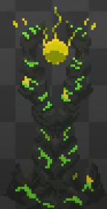
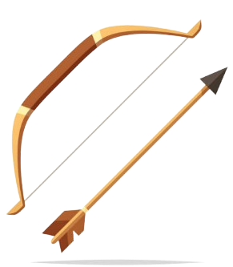
 |  | 에셋 아직 미구매 | 에셋 링크 : https://assetstore.unity.com/packages/2d/environments/dark-eye-tower-top-down-pixel-art-tower-assets-326621
No | 기능 | 사전 조건 | 절차 | 사운드 | 애니메이션 | 기대결과 | 비고
MJ-01 | 건설 | 1.왕국 2레벨인 상태 | 왕국 2레벨 건설시 자동 생성 | X | X | 왕국 2레벨을 건설하면 전사 제단의 오른쪽에 궁수 제단이 자동 생성됨
AJ-02 | 궁수 직업 부여 도구 생성 | 1.왕국 2레벨인 상태 2. 플레이어와 겹친 상태 | 플레이어가 영혼 4개를 소모하여 생성 | 활 소리 |  | 궁수 직업 부여 도구(활과 화살 한세트)가 초록 눈알같은거 옆에 둥둥 떠다님 | 최대 4개까지 생성 가능

왕국 이벤트 기획
왕국

 |  | 에셋 아직 미정
No | 기능 | 사전 조건 | 절차 | 사운드 | 애니메이션 | 기대결과 | 비고
KD-01 | 1레벨 건설 | 1. 왕국이 무너진 잔해인 상태 | 왕국의 무너진 잔해에 플레이어가 영혼을 3개 소모 | 건축 소리 | 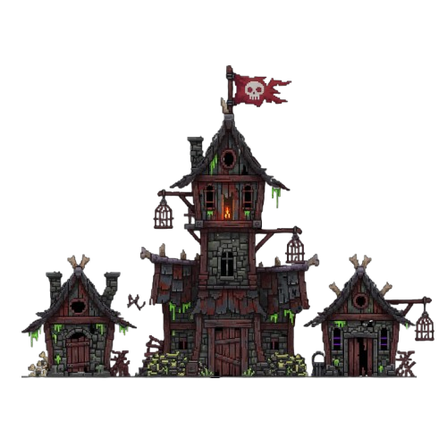 | 게임을 처음 시작하여 고스트 NPC의 설명에 따라 1레벨로 건설하며, 건축하는 이미지로 변했다가 1레벨 왕국 이미지로 변경됨. 왕국 근처의 영토가 생기고, 영토 끝에는 나무 방벽이 생성됨. 마법사 직업 부여 제단이 왕국 바로 왼쪽에 생성됨. 전사 직업 부여 제단이 왕국 바로 오른쪽에 생성됨. 최대 친위대 부하가 4명이 됨.
KD-02 | 2레벨 건설 | 1. 왕국이 1레벨 상태 | 1레벨 왕국에 플레이어가 영혼을 10개 소모 | 건축 소리 | 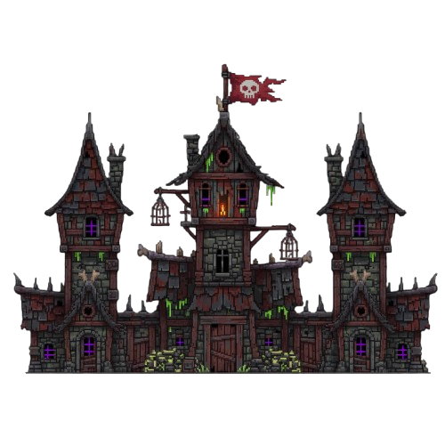 | 건축하는 이미지로 변했다가 2레벨 왕국 이미지로 변경됨. 왕국 근처의 영토가 더 넓어지고, 넓어진 영토 끝에 추가로 나무 방벽이 생성됨. 궁수 직업 부여 제단이 전사 직업 부여 제단 오른쪽에 생성됨. 최대 친위대 부하가 8명이 됨. 시체 생성 고스트 NPC 생성
KD-03 | 3레벨 건설 | 1. 왕국이 2레벨 상태 | 2레벨 왕국에 플레이어가 영혼을 25개 소모 | 건축 소리 | 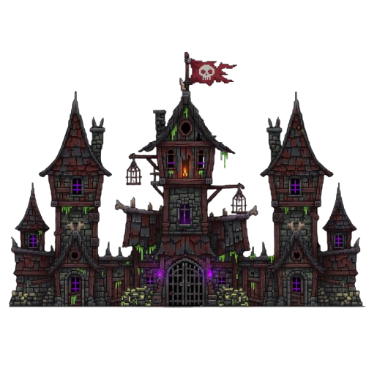 | 건축하는 이미지로 변했다가 3레벨 왕국 이미지로 변경됨. 왕국 근처의 영토가 더 넓어지고, 넓어진 영토 끝에 추가로 나무 방벽이 생성됨. 최대 친위대 부하가 12명이 됨.
KD-04 | 4레벨 건설 | 1. 왕국이 3레벨 상태 2. 두번째 섬에 가본적 있는 상태 | 3레벨 왕국에 플레이어가 영혼을 40개 소모 | 건축 소리 | 건축 이미지 | 건축하는 이미지로 변했다가 4레벨 왕국 이미지로 변경됨. 왕국 근처의 영토가 더 넓어지고, 넓어진 영토 끝에 추가로 돌 방벽이 생성됨. 최대 친위대 부하가 20명이 됨.
KD-05 | 5레벨 건설 | 1. 왕국이 3레벨 상태 2. 세번째 섬에 가본적 있는 상태 | 4레벨 왕국에 플레이어가 영혼을 60개 소모 | 건축 소리 | 건축 이미지 | 건축하는 이미지로 변했다가 5레벨 왕국 이미지로 변경됨. 왕국 근처의 영토가 더 넓어지고, 넓어진 영토 끝에 추가로 돌 방벽이 생성됨. 최대 친위대 부하가 30명이 됨.

영혼 이벤트 기획
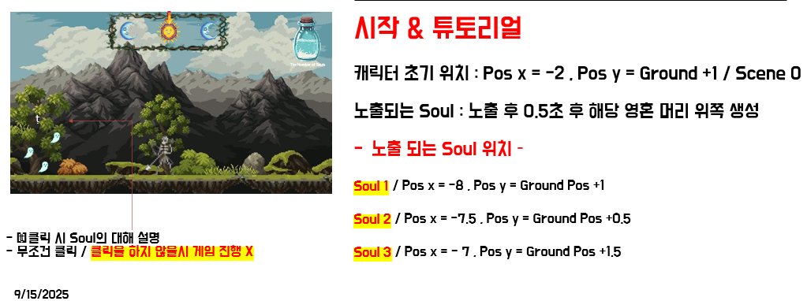
영혼

 |  | 에셋 아직 미정
No | 기능 | 사전 조건 | 절차 | 사운드 | 애니메이션 | 기대결과 | 비고
SO-01 | 사냥 드롭 | 1. 전사 스켈레톤이 닭을 사냥한 상태 | 전사 스켈레톤이 닭을 사냥 | 영혼 소리 | 영혼이 올라가는 애니메이션 | 닭이 사냥당해 사망 후 영혼이 1개 드롭됨
SO-02 | 낚시 드롭 | 1. 궁수 스켈레톤이 낚시를 한 상태 | 궁수 스켈레톤이 낚시를 진행 | 영혼 소리 | 영혼이 올라가는 애니메이션 | 물 웅덩이에서 영혼이 1개 드롭됨
SO-03 | 모험가 처치 드롭 | 1. 모험가가 처치된 상태 (50%확률) | 모험가의 체력이 0이 되어 사망 | 영혼 소리 | 영혼이 올라가는 애니메이션 | 사망한 모험가의 몸에서 영혼이 1개 드롭됨
SO-04 | 영혼 상자 드롭 | 1. 영혼 상자를 플레이어가 오픈한 상태 | 영혼 상자를 플레이어가 오픈 | 영혼 소리 | 영혼이 올라가는 애니메이션 | 영혼 상자가 오픈된 위치에서 영혼 5개가 드롭됨
SO-05 | 플레이어 피격 드롭 | 1. 플레이어가 모험가에게 공격 당한 상태 2. 플레이어가 보유 영혼이 1개 이상인 상태 | 플레이어가 모험가에게 공격 당함 | 영혼 소리 | 영혼이 올라가는 애니메이션 | 플레이어의 몸에서 영혼이 1개 빠져나와 소멸됨
SO-06 | 전사 피격 드롭 | 1. 전사 스켈레톤이 모험가에게 공격 당한 상태 2. 전사 스켈레톤이 보유 영혼이 1개 이상인 상태 | 전사 스켈레톤이 모험가에게 공격 당함 | 영혼 소리 | 영혼이 올라가는 애니메이션 | 전사 스켈레톤의 몸에서 영혼이 1개 빠져나와 소멸됨
SO-07 | 마법사 피격 드롭 | 1. 마법사 스켈레톤이 모험가에게 공격 당한 상태 2. 마법사 스켈레톤이 보유 영혼이 1개 이상인 상태 | 마법사 스켈레톤이 모험가에게 공격 당함 | 영혼 소리 | 영혼이 올라가는 애니메이션 | 마법사 스클레톤의 몸에서 영혼이 1개 빠져나와 소멸됨
SO-08 | 궁수 피격 드롭 | 1. 궁수 스켈레톤이 모험가에게 공격 당한 상태 2. 궁수 스켈레톤이 보유 영혼이 1개 이상인 상태 | 궁수 스켈레톤이 모험가에게 공격 당함 | 영혼 소리 | 영혼이 올라가는 애니메이션 | 궁수 스켈레톤의 몸에서 영혼이 1개 빠져나와 소멸됨
SO-09 | 영혼 소모 | 1. 플레이어가 영혼을 오브젝트에 소모한 상태 | 플레이어가 ↓키를 입력해 오브젝트에 영혼 소모 | 영혼 소리 | 영혼이 올라가는 애니메이션 | 영혼이 오브젝트에 들어감

시계 이벤트 기획
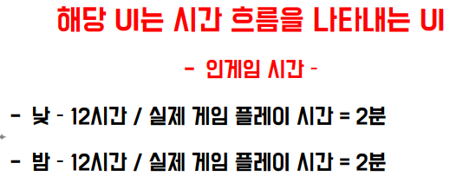
시계 |  | 게임시간으로 낮 - 오전 6시~오후6시
 |  | 게임시간으로 - 오후6시01분~오전 5시 59분 |  |  |  | ↓
 |  | 게임 최초 시작시 오후 6시01분으로 시작 |  |  |  | 자정 정오 자정
 |  | 에셋 아직 미정
No | 기능 | 사전 조건 | 절차 | 사운드 | 애니메이션 | 기대결과 | 비고
TI-01 | 화살표 오른쪽밤으로 이동 | 1. 시간이 흐르는 상태 (일시정지 상태가 아닌 상태) | 시간이 흐르고 있는 상태 | X | 화살표가 이동 | 중앙 정오(해 이미지)에 있는 화살표가 오른쪽 자정(달 이미지)쪽으로 서서히 이동
TI-02 | 화살표 왼쪽밤으로 이동 | 1. 시간이 흐르는 상태 (일시정지 상태가 아닌 상태) 2. 정확히 자정 시간 상태 | 시간이 흐르고 있는 상태 | X | 화살표가 이동 | 오른쪽 자정(달 이미지)에 있는 화살표가 왼쪽 자정(달 이미지)쪽으로 이동
TI-03 | 화살표 중앙 낮으로 이동 | 1. 시간이 흐르는 상태 (일시정지 상태가 아닌 상태) | 시간이 흐르고 있는 상태 | X | 화살표가 이동 | 자정(달 이미지)에 있는 화살표가 오른쪽 정오(해 이미지)쪽으로 서서히 이동

두번째 섬 기획
두번째섬 기존 해금 요소
왕국 4레벨 해금 | 돌 방벽 | 친위대 부하 최대20명 | 시체생성고스트 - 시체 2일에 1개 생성

두번째섬 신규 해금 요소 확정
등장하는 모험가의 종류 변경 | 첫번째 섬 | 두번째 섬 | 세번째 섬
 | 인간 (기존) | 드워프 | 엘프
 |  | https://assetstore.unity.com/packages/2d/characters/dwarf-top-down-pixel-art-character-assets-327875 | https://assetstore.unity.com/packages/2d/characters/elf-top-down-pixel-art-character-assets-257690

자동 공격 타워 설치 | 스톤 타워 | https://assetstore.unity.com/packages/2d/environments/stone-tower-top-down-pixel-art-tower-assets-326624#content
 | 두번째 섬의 왕국 양 옆에 무너진 타워 잔해가 생성됨
 | 잔해에 영혼 소모 후 건설시 적을 자동으로 공격하는 타워 건설
 | 타워는 스톤 타워로 20초에 1번씩 돌 공격(광역)

후보
맵 디자인 새로운 에셋 교체 | 숲
 | https://assetstore.unity.com/packages/2d/environments/forest-platformer-pixel-art-tileset-257296
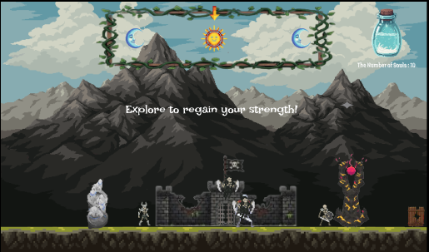
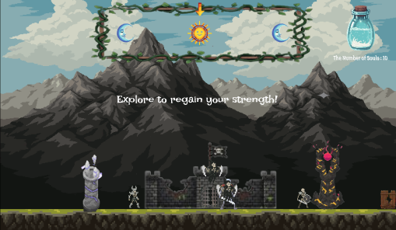
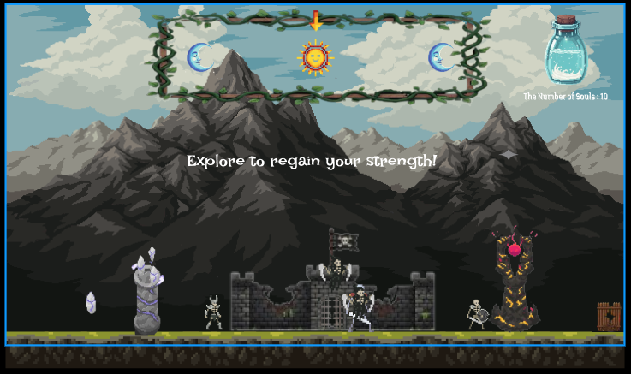
마을을 지키는 | 골렘 | https://assetstore.unity.com/packages/2d/characters/golem-top-down-pixel-art-characters-301778

첫번째 섬에 있는 모험가를 소환

 |  | 생성된 잔해 |  | 건설 완료 | 공격 모션

뒷 배경 애니메이션 기획
Return of the Dark Lord BG(UI) Animation (Sprite Editor) 화면 _ Tree_1 Green |  |  |  |  |  |  |  |  |  |  | 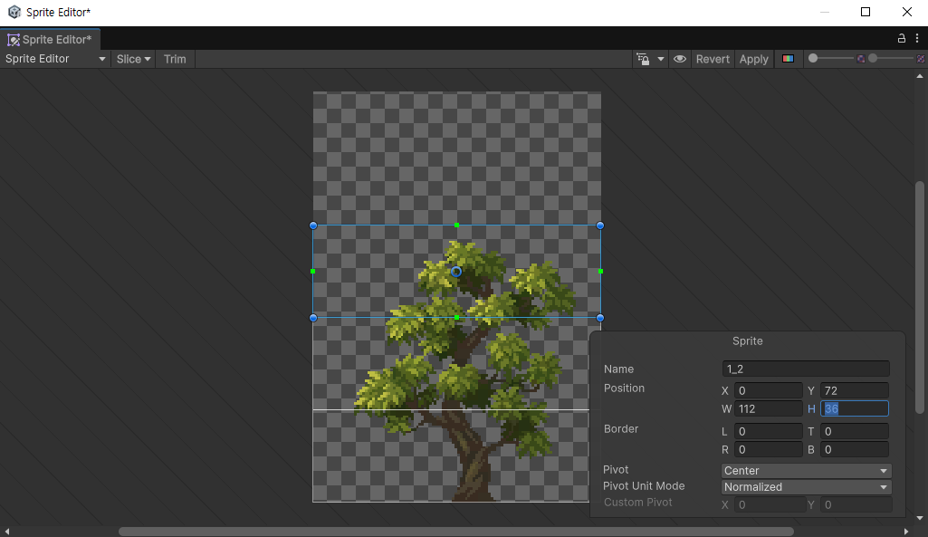 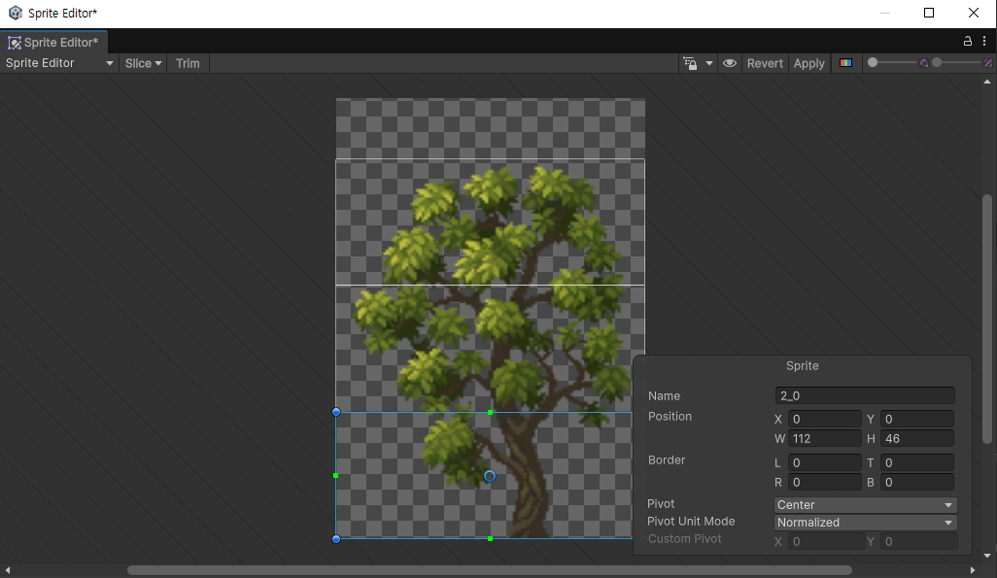 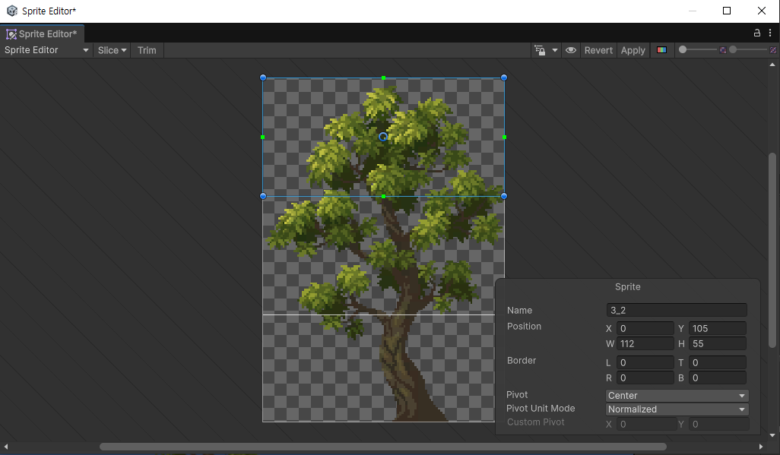
Sprite _ Name | Position |  |  |  | Border |  |  |  | Pivot | Pivot Unit Mode
 | X | Y | W | H | L | T | R | B
Tree1_1(Green _ 위쪽) | 0 | 72 | 112 | 36 | 0 | 0 | 0 | 0 | Center | Normalized
Tree1_1(Green _ 중간) | 0 | 36 | 112 | 36 | 0 | 0 | 0 | 0 | Center | Normalized
Tree1_1(Green _ 아래쪽) | 0 | 0 | 112 | 36 | 0 | 0 | 0 | 0 | Center | Normalized

Tree1_2(Green _ 위쪽) | 0 | 92 | 112 | 46 | 0 | 0 | 0 | 0 | Center | Normalized
Tree1_2(Green _ 중간) | 0 | 46 | 112 | 46 | 0 | 0 | 0 | 0 | Center | Normalized
Tree1_2(Green _ 아래쪽) | 0 | 0 | 112 | 46 | 0 | 0 | 0 | 0 | Center | Normalized

Tree1_3(Green _ 위쪽) | 0 | 105 | 112 | 55 | 0 | 0 | 0 | 0 | Center | Normalized
Tree1_3(Green _ 중간) | 0 | 50 | 112 | 55 | 0 | 0 | 0 | 0 | Center | Normalized
Tree1_3(Green _ 아래쪽) | 0 | 0 | 112 | 50 | 0 | 0 | 0 | 0 | Center | Normalized

Return of the Dark Lord BG(UI) Animation (Sprite Editor) 화면 _ Tree_1 Orange |  |  |  |  |  |  |  |  |  |  | 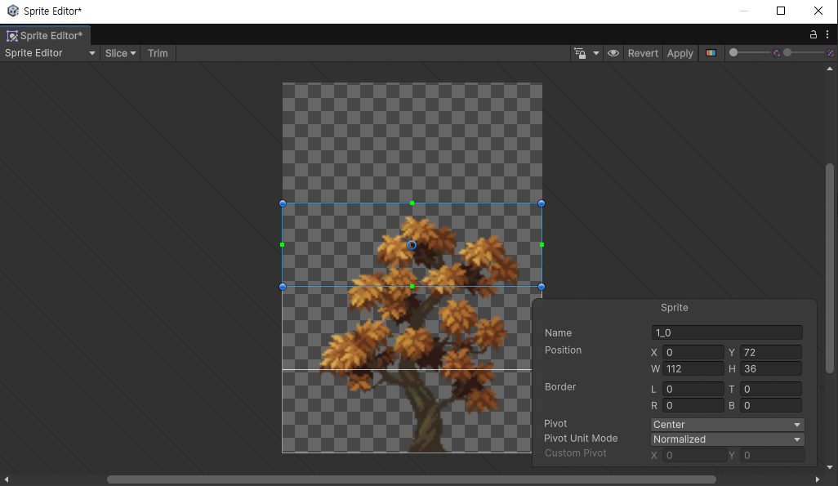 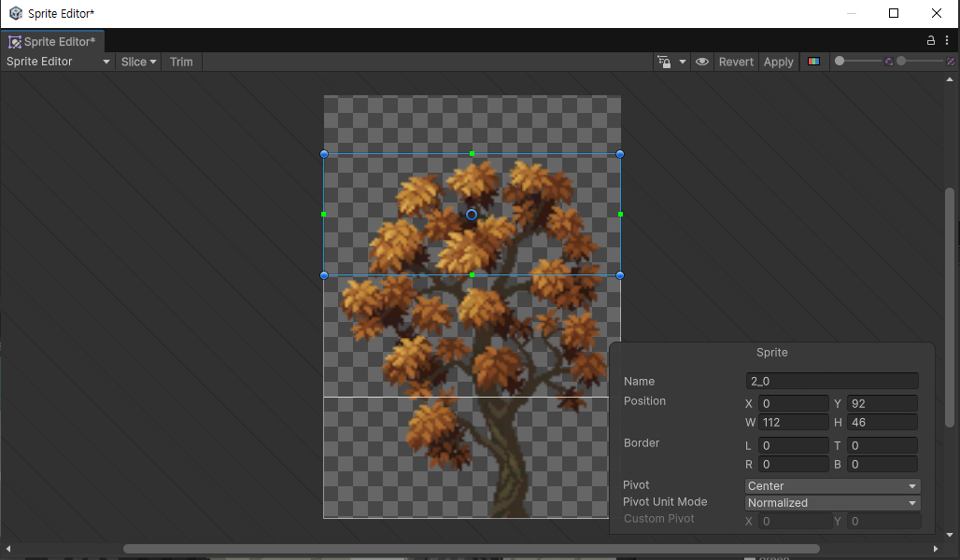 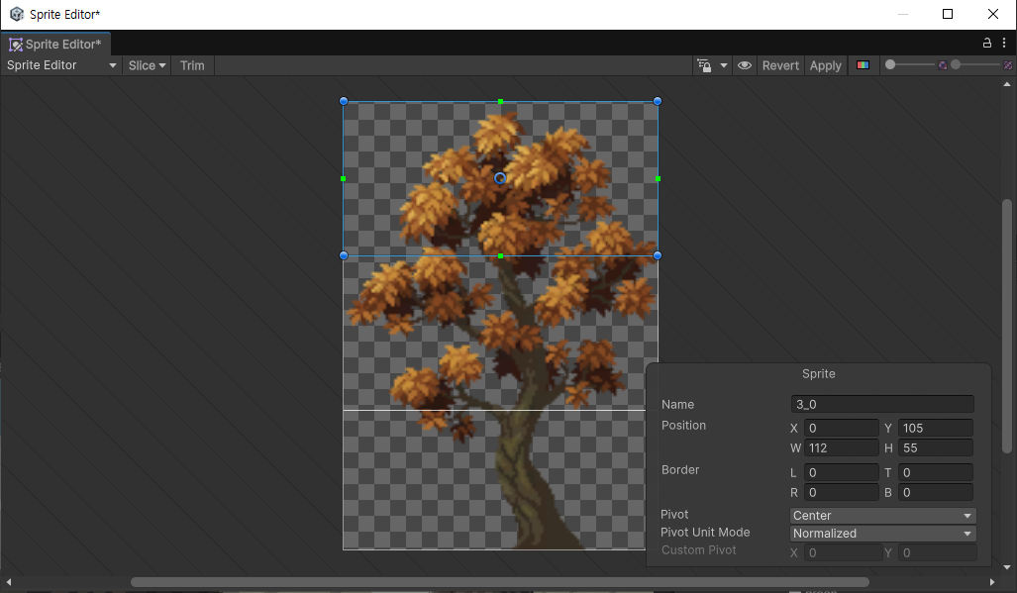
Sprite _ Name | Position |  |  |  | Border |  |  |  | Pivot | Pivot Unit Mode
 | X | Y | W | H | L | T | R | B
Tree1_1(Orange _ 위쪽) | 0 | 72 | 112 | 36 | 0 | 0 | 0 | 0 | Center | Normalized
Tree1_1(Orange _ 중간) | 0 | 36 | 112 | 36 | 0 | 0 | 0 | 0 | Center | Normalized
Tree1_1(Orange _ 아래쪽) | 0 | 0 | 112 | 36 | 0 | 0 | 0 | 0 | Center | Normalized

Tree1_2(Orange _ 위쪽) | 0 | 92 | 112 | 46 | 0 | 0 | 0 | 0 | Center | Normalized
Tree1_2(Orange _ 중간) | 0 | 46 | 112 | 46 | 0 | 0 | 0 | 0 | Center | Normalized
Tree1_2(Orange _ 아래쪽) | 0 | 0 | 112 | 46 | 0 | 0 | 0 | 0 | Center | Normalized

Tree1_3(Orange _ 위쪽) | 0 | 105 | 112 | 55 | 0 | 0 | 0 | 0 | Center | Normalized
Tree1_3(Orange _ 중간) | 0 | 50 | 112 | 55 | 0 | 0 | 0 | 0 | Center | Normalized
Tree1_3(Orange _ 아래쪽) | 0 | 0 | 112 | 50 | 0 | 0 | 0 | 0 | Center | Normalized

Return of the Dark Lord BG(UI) Animation (Sprite Editor) 화면 _ Tree_2 Green |  |  |  |  |  |  |  |  |  |  | 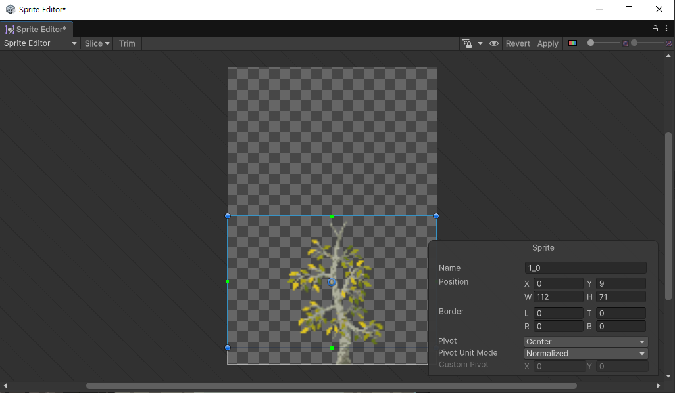 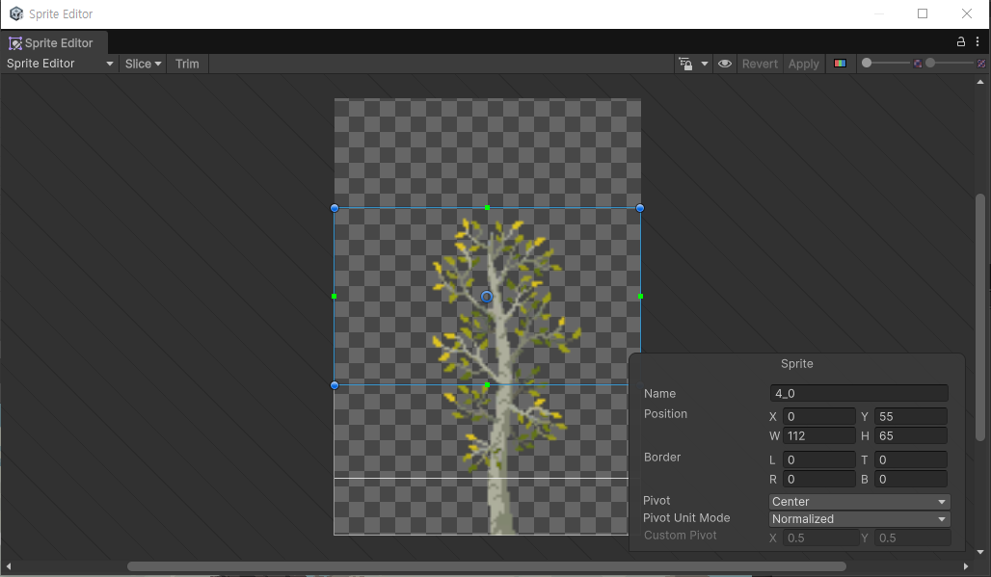 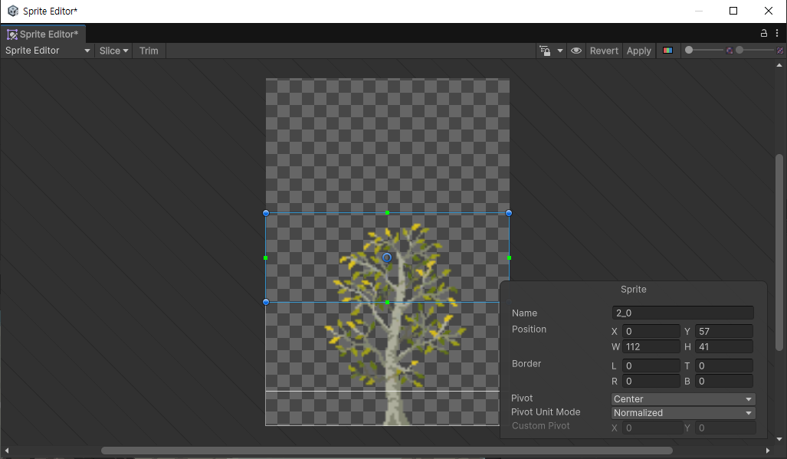 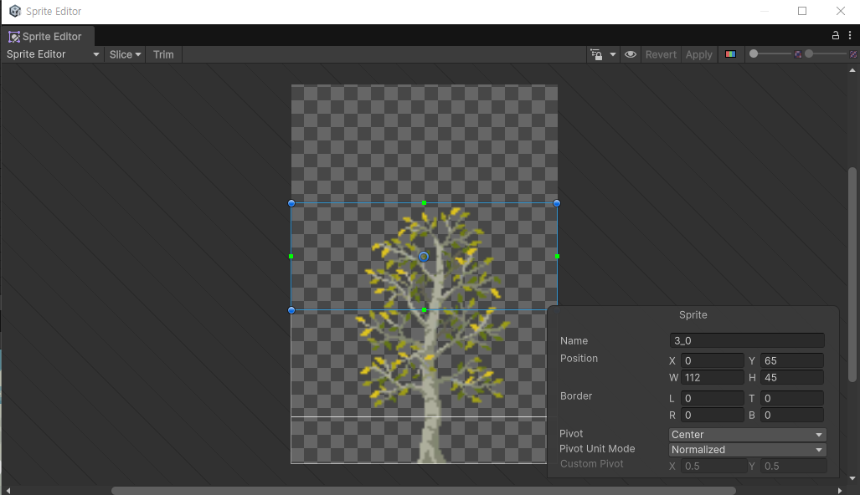 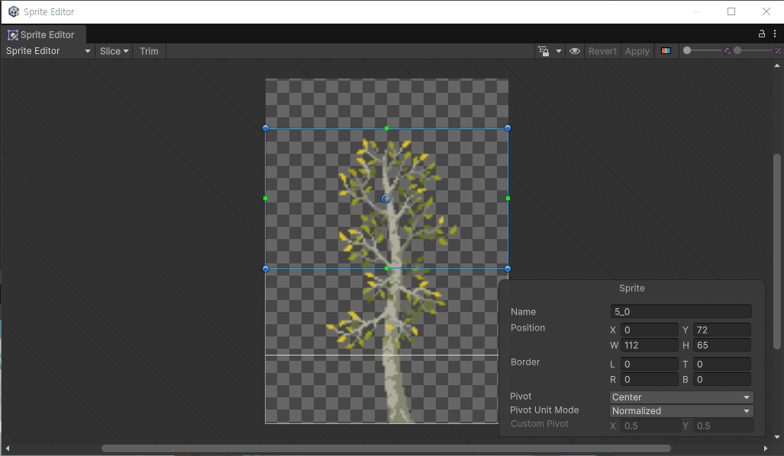
Sprite _ Name | Position |  |  |  | Border |  |  |  | Pivot | Pivot Unit Mode
 | X | Y | W | H | L | T | R | B
Tree2_1(Green _ 위쪽) | 0 | 9 | 112 | 71 | 0 | 0 | 0 | 0 | Center | Normalized
Tree2_1(Green _ 아래쪽) | 0 | 0 | 112 | 9 | 0 | 0 | 0 | 0 | Center | Normalized

Tree2_1(Green _ 위쪽) | 0 | 57 | 112 | 41 | 0 | 0 | 0 | 0 | Center | Normalized
Tree2_2(Green _ 중간) | 0 | 16 | 112 | 41 | 0 | 0 | 0 | 0 | Center | Normalized
Tree2_2(Green _ 아래쪽) | 0 | 0 | 112 | 16 | 0 | 0 | 0 | 0 | Center | Normalized

Tree3_1(Green _ 위쪽) | 0 | 65 | 112 | 45 | 0 | 0 | 0 | 0 | Center | Normalized
Tree3_2(Green _ 중간) | 0 | 20 | 112 | 45 | 0 | 0 | 0 | 0 | Center | Normalized
Tree3_2(Green _ 아래쪽) | 0 | 0 | 112 | 20 | 0 | 0 | 0 | 0 | Center | Normalized

Tree4_1(Green _ 위쪽) | 0 | 55 | 112 | 65 | 0 | 0 | 0 | 0 | Center | Normalized
Tree4_2(Green _ 중간) | 0 | 21 | 112 | 34 | 0 | 0 | 0 | 0 | Center | Normalized
Tree4_2(Green _ 아래쪽) | 0 | 0 | 112 | 21 | 0 | 0 | 0 | 0 | Center | Normalized

Tree5_1(Green _ 위쪽) | 0 | 72 | 112 | 65 | 0 | 0 | 0 | 0 | Center | Normalized
Tree5_2(Green _ 중간) | 0 | 32 | 112 | 40 | 0 | 0 | 0 | 0 | Center | Normalized
Tree5_2(Green _ 아래쪽) | 0 | 0 | 112 | 32 | 0 | 0 | 0 | 0 | Center | Normalized

Return of the Dark Lord BG(UI) Animation (Sprite Editor) 화면 _ Tree_2 Green |  |  |  |  |  |  |  |  |  |  | 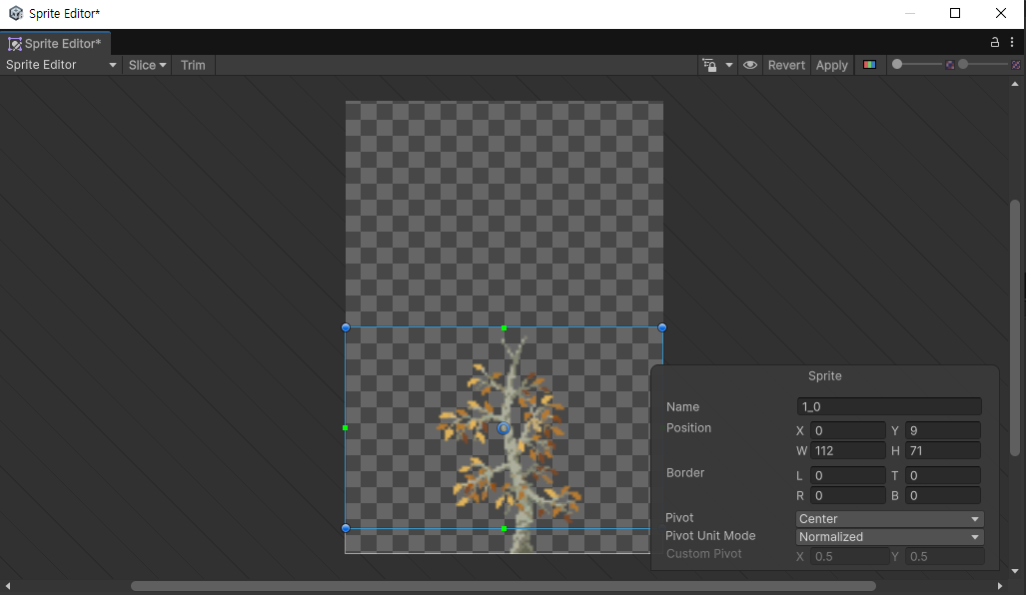 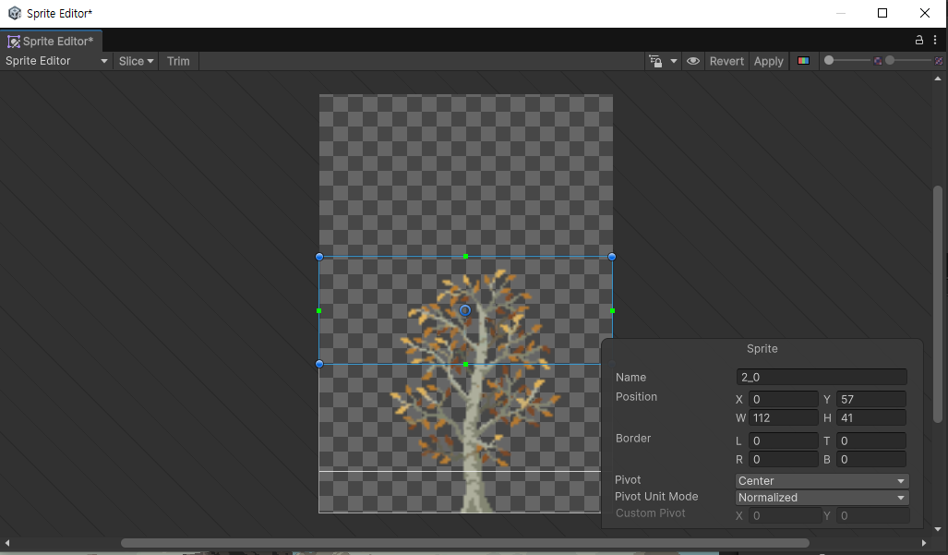 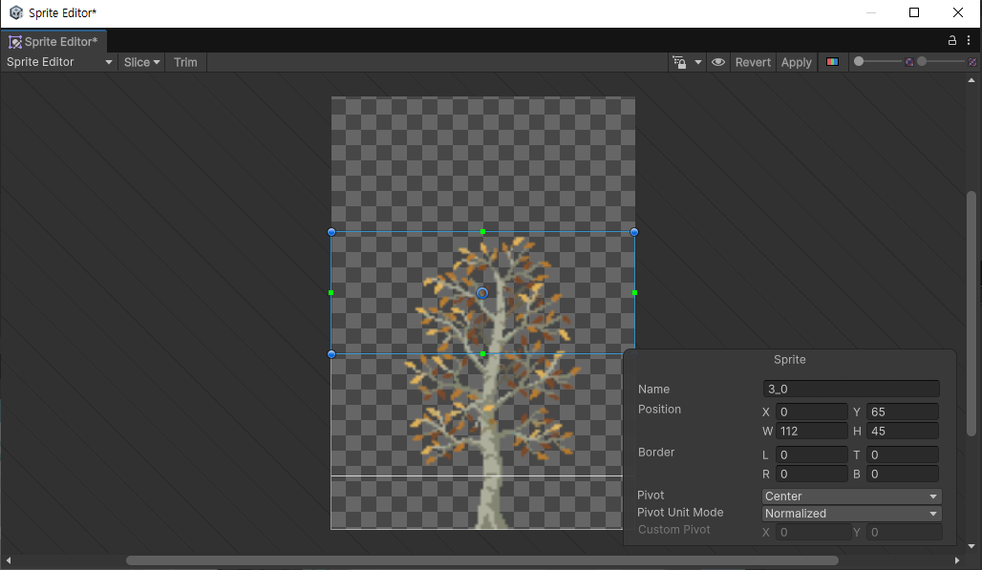 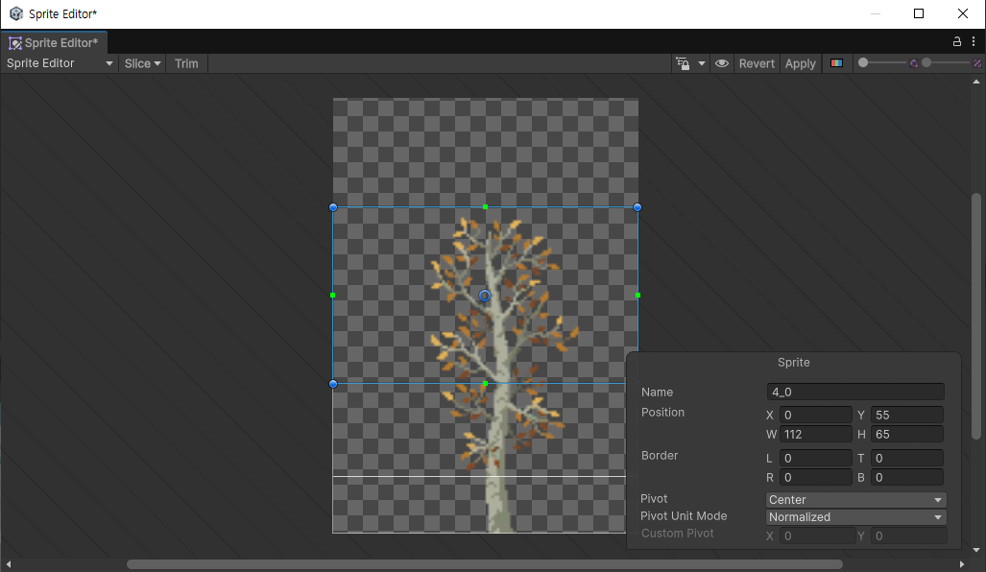 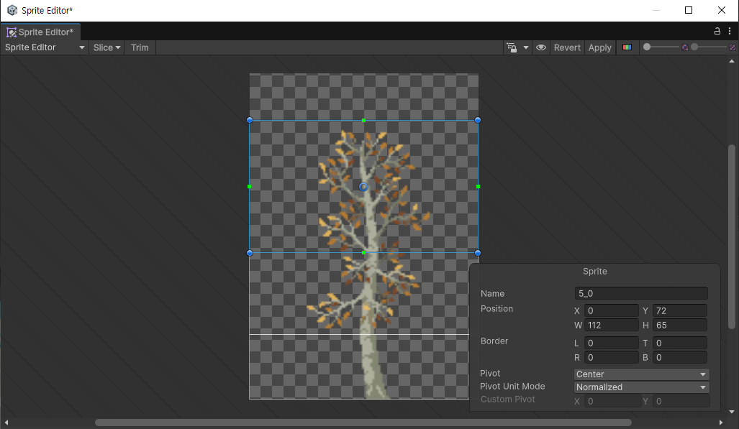
Sprite _ Name | Position |  |  |  | Border |  |  |  | Pivot | Pivot Unit Mode
 | X | Y | W | H | L | T | R | B
Tree2_1(Orange _ 위쪽) | 0 | 9 | 112 | 71 | 0 | 0 | 0 | 0 | Center | Normalized
Tree2_1(Orange _ 아래쪽) | 0 | 0 | 112 | 9 | 0 | 0 | 0 | 0 | Center | Normalized

Tree2_1(Orange _ 위쪽) | 0 | 57 | 112 | 41 | 0 | 0 | 0 | 0 | Center | Normalized
Tree2_2(Orange _ 중간) | 0 | 16 | 112 | 41 | 0 | 0 | 0 | 0 | Center | Normalized
Tree2_2(Orange _ 아래쪽) | 0 | 0 | 112 | 16 | 0 | 0 | 0 | 0 | Center | Normalized

Tree3_1(Orange _ 위쪽) | 0 | 65 | 112 | 45 | 0 | 0 | 0 | 0 | Center | Normalized
Tree3_2(Orange _ 중간) | 0 | 20 | 112 | 45 | 0 | 0 | 0 | 0 | Center | Normalized
Tree3_2(Orange _ 아래쪽) | 0 | 0 | 112 | 20 | 0 | 0 | 0 | 0 | Center | Normalized

Tree4_1(Orange _ 위쪽) | 0 | 55 | 112 | 65 | 0 | 0 | 0 | 0 | Center | Normalized
Tree4_2(Orange _ 중간) | 0 | 21 | 112 | 34 | 0 | 0 | 0 | 0 | Center | Normalized
Tree4_2(Orange _ 아래쪽) | 0 | 0 | 112 | 21 | 0 | 0 | 0 | 0 | Center | Normalized

Tree5_1(Orange _ 위쪽) | 0 | 72 | 112 | 65 | 0 | 0 | 0 | 0 | Center | Normalized
Tree5_2(Orange _ 중간) | 0 | 32 | 112 | 40 | 0 | 0 | 0 | 0 | Center | Normalized
Tree5_2(Orange _ 아래쪽) | 0 | 0 | 112 | 32 | 0 | 0 | 0 | 0 | Center | Normalized

! PNG 아래쪽 애니메이션은 추가하지 않을 예정 !

애니메이션은 2.5초에 걸쳐 Z축이 2도에서 0도로 되돌아가는 움직임 = 12 FPS

